Lê Văn Nhựt
No | Name/Screen | Description | Input/Scenario | Expected Result | Test Result 1 | Test Result 2 | Test Result 3 | Stage | Proof
TC_N01 | Client - Chọn nhiều file | Kiểm tra chức năng chọn nhiều file cùng lúc qua hộp thoại | Bấm nút "Chọn file...", trong hộp thoại giữ Ctrl/Shift chọn 5 file bất kỳ, bấm Open | Cả 5 file xuất hiện thành 5 dòng riêng trong danh sách, mỗi dòng hiển thị đúng tên, kích thước, trạng thái ban đầu "Waiting" hoặc "Uploading" | PASSED - Chọn được đúng 5 file cùng lúc qua hộp thoại, mỗi file hiển thị 1 dòng riêng với trạng thái "Uploading" và tiến độ cập nhật độc lập ngay sau khi chọn. |  |  | PASSED | 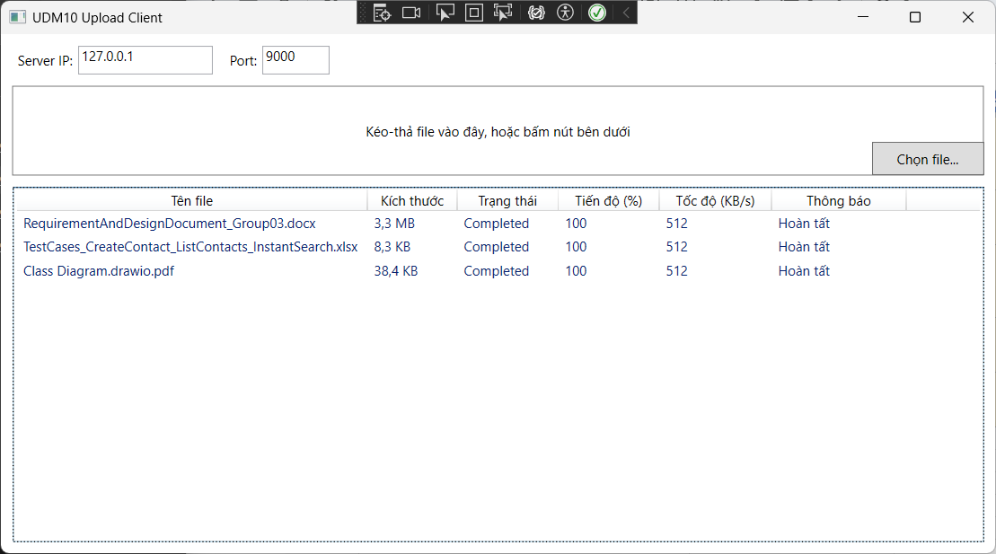
TC_N02 | Client - Kéo thả file | Kiểm tra chức năng kéo-thả nhiều file từ Windows Explorer vào khung upload | Mở Windows Explorer, chọn 3 file, kéo thả vào vùng "Kéo-thả file vào đây..." | Cả 3 file được thêm vào danh sách, mỗi file hiển thị đúng tên/kích thước, không bị trùng lặp với file đã có | PASSED - Kéo-thả 3 file từ Windows Explorer vào khung upload thành công, file được thêm đúng vào danh sách, không bị trùng với file đã có sẵn. |  |  | PASSED | 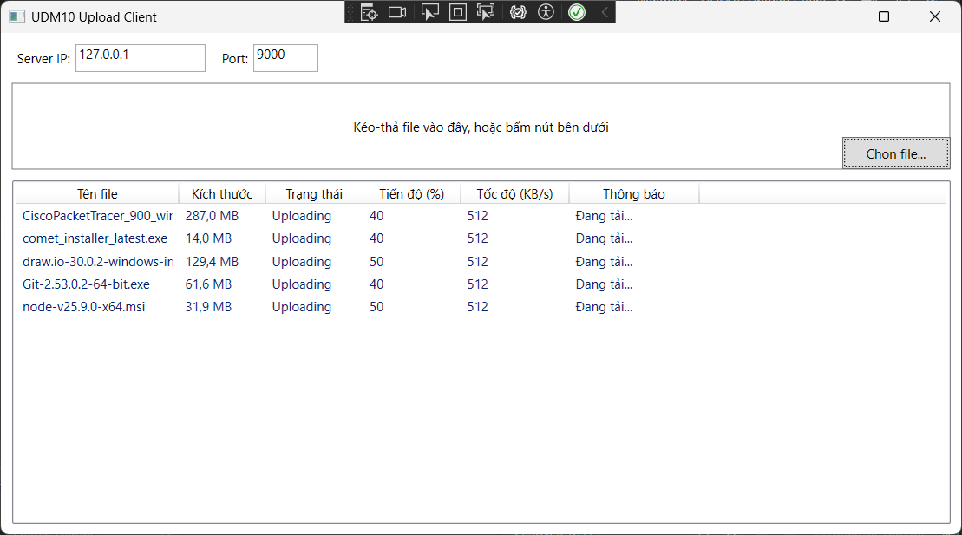
TC_N03 | Client - Hiển thị progress từng file | Kiểm tra tiến độ (%), tốc độ và trạng thái cập nhật độc lập cho từng file | Thêm 3-4 file cùng lúc, quan sát cột "Tiến độ (%)", "Tốc độ (KB/s)" và "Trạng thái" trong lúc đang tải | Mỗi dòng tự cập nhật % tăng dần độc lập (không đồng bộ theo 1 tốc độ chung), trạng thái chuyển từ "Uploading" sang "Completed" đúng lúc đạt 100% | PASSED - Tiến độ (%) và tốc độ (KB/s) của từng file cập nhật độc lập, không đồng bộ chung; tất cả file lần lượt chuyển từ "Uploading" sang "Completed" đúng lúc đạt 100%. |  |  | PASSED | 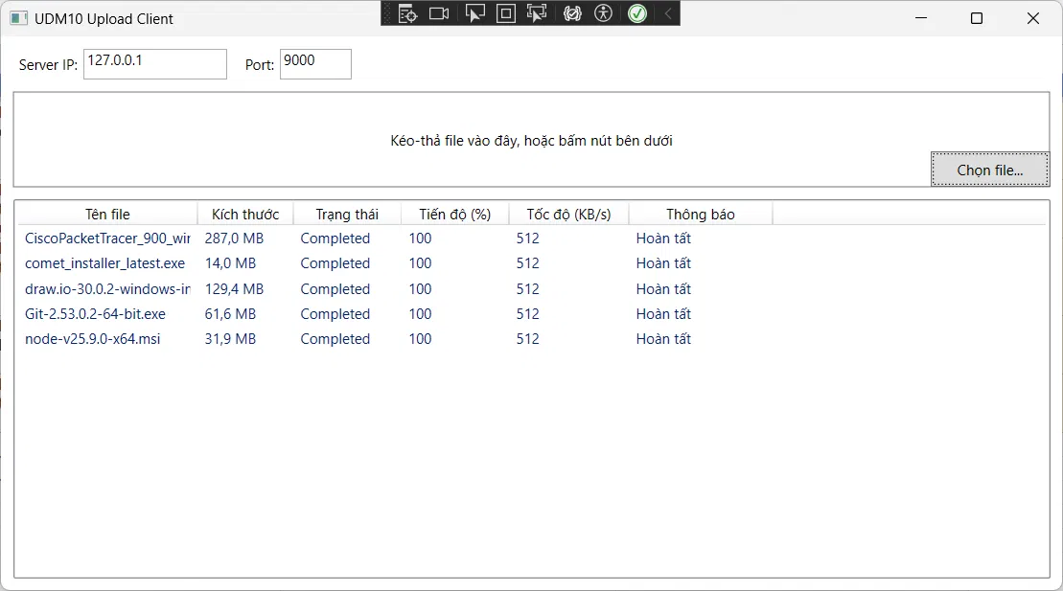
TC_N04 | Client - Không cho thêm cùng một file 2 lần | Kiểm tra cơ chế ngăn trùng đường dẫn khi thêm lại đúng file đã có | Thêm file "test.docx" vào danh sách. Sau đó bấm "Chọn file..." và chọn lại chính "test.docx" đó lần nữa | Danh sách KHÔNG xuất hiện thêm dòng thứ 2 của "test.docx" — chỉ giữ nguyên 1 dòng duy nhất như ban đầu | PASSED - Chọn lại đúng file đã có trong danh sách, hệ thống không thêm dòng trùng, giữ nguyên 1 dòng duy nhất như ban đầu. |  |  | PASSED | 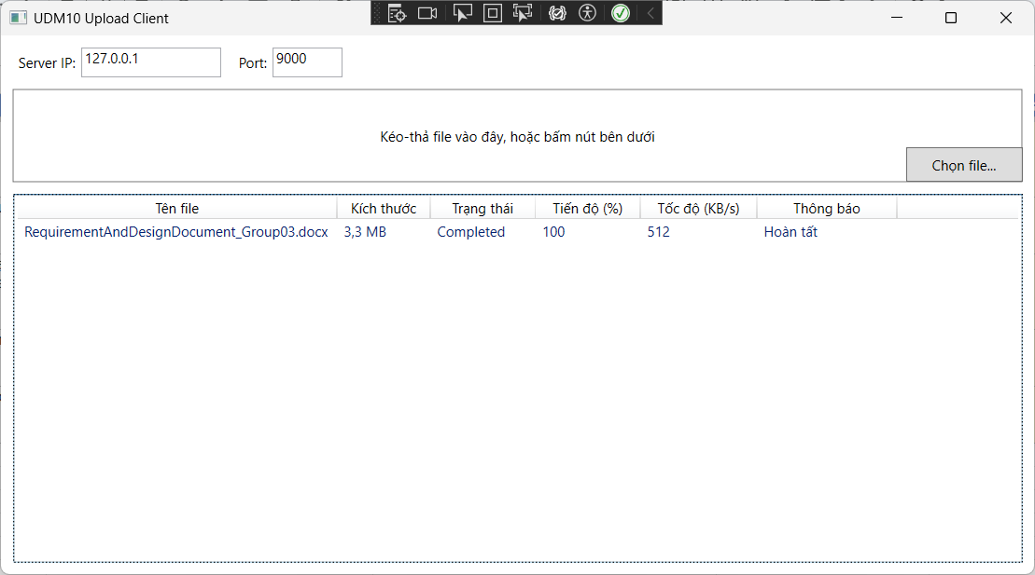
TC_N05 | Client - GUI không treo khi upload | Kiểm tra ứng dụng vẫn phản hồi được thao tác trong lúc đang tải file | Thêm 1 file đang "Uploading". Trong lúc tiến độ chưa đạt 100%, thử bấm nút "Chọn file..." để thêm file khác, hoặc kéo cửa sổ ứng dụng | Nút vẫn bấm được, có thể thêm file mới bình thường, cửa sổ kéo/resize mượt, không bị đứng hình ("Not Responding") | PASSED - Trong lúc file đang ở trạng thái "Uploading" (chưa đạt 100%), vẫn bấm được nút "Chọn file..." để thêm file mới, cửa sổ ứng dụng phản hồi bình thường, không bị "Not Responding". |  |  | PASSED | 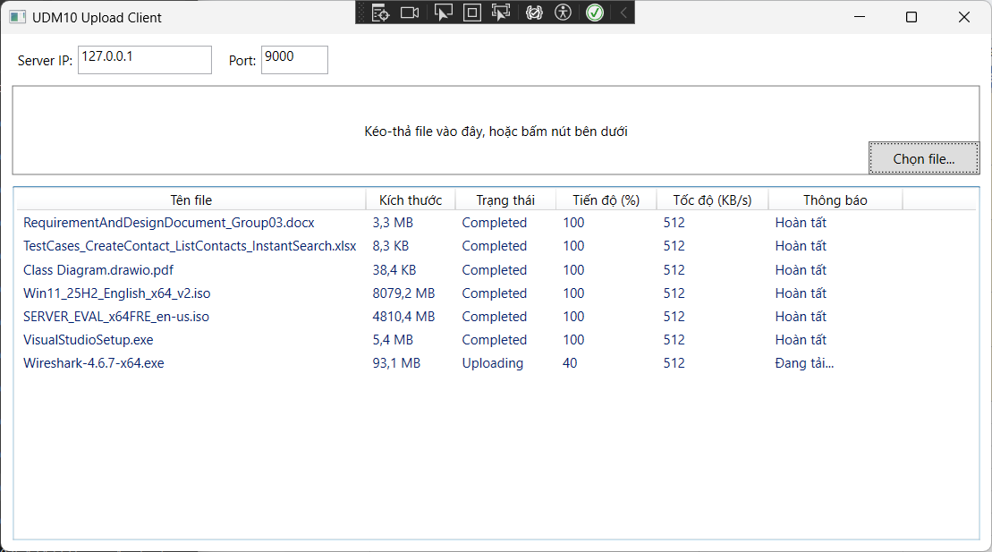
TC_N06 | Client - Cancel từ GUI | Kiểm tra hủy upload đang chạy qua nút Cancel | Thêm 1 file, trong lúc đang "Uploading" bấm nút Cancel trên đúng dòng file đó | Trạng thái chuyển thành "Cancelled", tiến độ dừng lại, nút Cancel tự tắt, nút Retry tự bật | PASSED - Bấm nút Cancel trên file đang "Uploading", trạng thái chuyển đúng thành "Cancelled", tiến độ dừng lại, nút Cancel tự tắt, nút Retry tự bật. |  |  | PASSED | 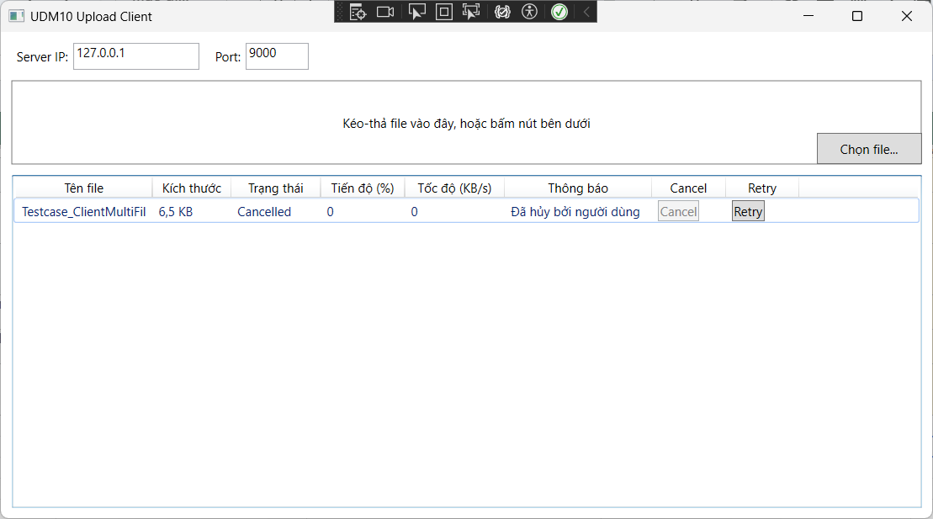
TC_N07 | Client - Retry từ GUI | Kiểm tra thử lại upload sau khi Cancel hoặc Error | Trên 1 file đang "Cancelled" (hoặc "Error"), bấm nút Retry | File chạy lại từ 0%, trạng thái chuyển về "Waiting" rồi "Uploading", nút Retry tự tắt, nút Cancel tự bật | PASSED - Bấm nút Retry trên file đang "Cancelled", file chạy lại từ 0%, trạng thái chuyển về "Waiting" rồi "Uploading" đúng như mong đợi, nút Retry tự tắt, nút Cancel tự bật. |  |  | PASSED | 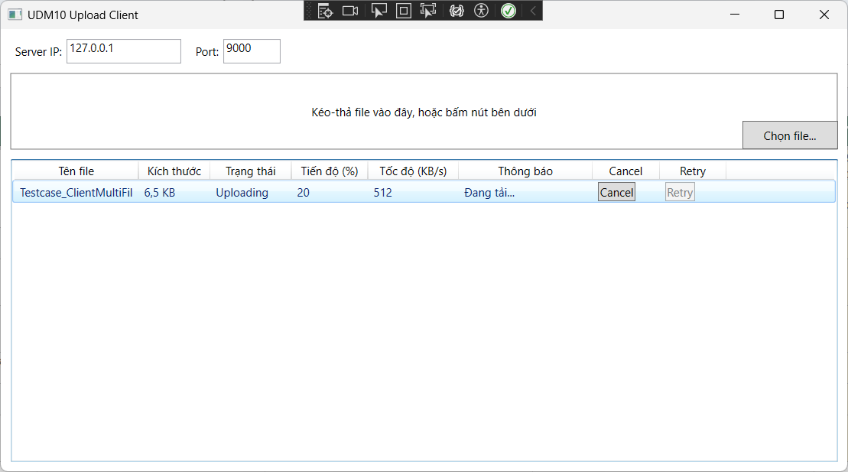
TC_N08 | Client - Button đúng trạng thái | Kiểm tra nút Cancel/Retry chỉ bật đúng lúc hợp lệ | Quan sát nút Cancel/Retry ở các trạng thái: Waiting, Uploading, Completed, Error, Cancelled | Cancel chỉ bật khi Uploading; Retry chỉ bật khi Error hoặc Cancelled; cả 2 nút tắt khi Waiting/Completed | PASSED - Nút Cancel/Retry bật/tắt đúng theo từng trạng thái: Cancel chỉ bật khi Uploading, Retry chỉ bật khi Error hoặc Cancelled, cả 2 nút tắt khi Waiting/Completed. |  |  | PASSED | 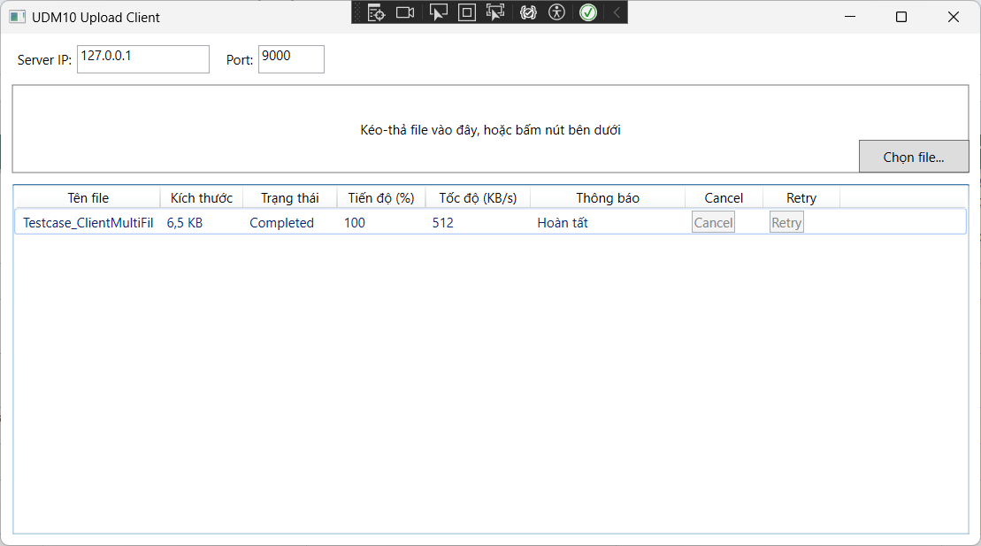
TC_N09 | Client - Nhiều progress cùng cập nhật | Kiểm tra nhiều file cập nhật tiến độ đồng thời không ảnh hưởng nhau | Thêm 5+ file cùng lúc, Cancel 1 file giữa chừng, quan sát các file còn lại | Các file còn lại tiếp tục tải bình thường, không bị dừng theo, tiến độ mỗi dòng độc lập | PASSED - Cancel 1 file giữa chừng không ảnh hưởng đến các file khác đang tải, mỗi file vẫn cập nhật tiến độ độc lập, không bị dừng theo. |  |  | PASSED | 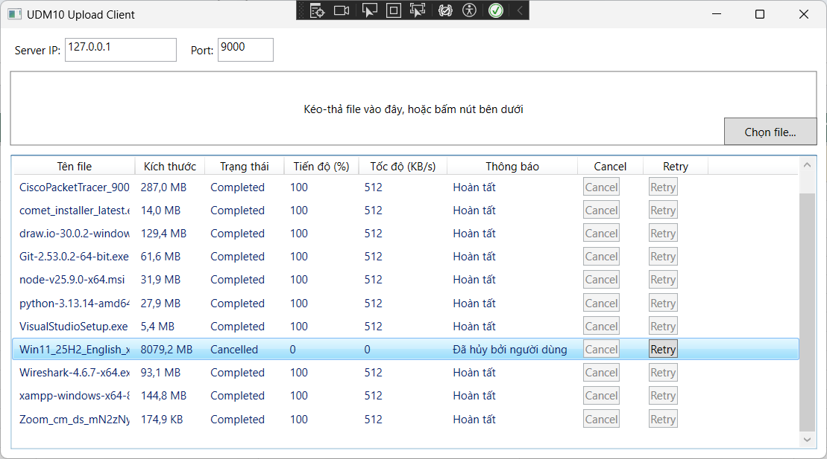
TC_N10 | Client - GUI không treo khi upload | Kiểm tra giao diện phản hồi khi thao tác Cancel/Retry liên tục | Bấm Cancel/Retry liên tục nhiều lần trên nhiều file khác nhau trong lúc đang upload | Cửa sổ không bị "Not Responding", vẫn kéo/resize được, các nút vẫn bấm được | PASSED - Bấm Cancel/Retry liên tục trên nhiều file khác nhau trong lúc đang upload, cửa sổ không bị "Not Responding", vẫn kéo/resize và bấm nút bình thường. |  |  | PASSED | 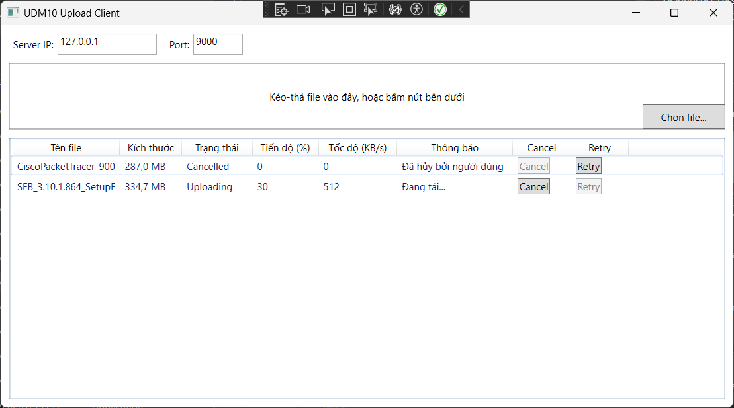
TC_N11 | Client - Error hiển thị đúng | Kiểm tra thông báo lỗi hiển thị đúng khi file gặp lỗi | Mô phỏng 1 file bị lỗi (ví dụ ngắt kết nối giả lập), quan sát cột Thông báo | Trạng thái chuyển "Error", cột Thông báo hiển thị đúng nội dung lỗi tương ứng với file đó, không lẫn sang file khác | PASSED - Khi file gặp lỗi, trạng thái chuyển đúng thành "Error", cột Thông báo hiển thị đúng nội dung lỗi tương ứng với đúng file đó, không lẫn sang file khác. |  |  | PASSED | 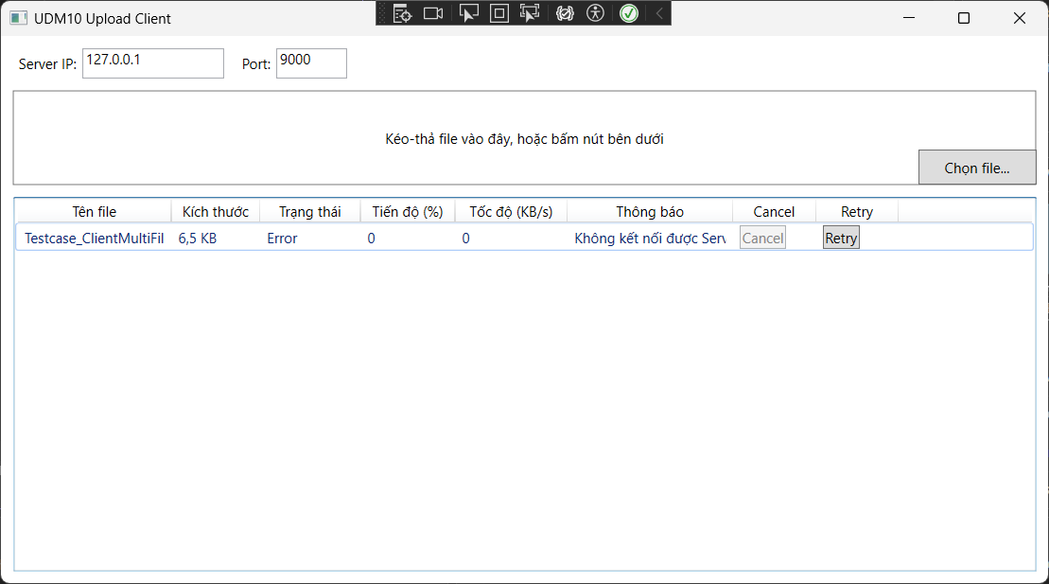
TC_N12 | Client - Kéo thả thư mục không hợp lệ | Kiểm tra kéo-thả thư mục không hợp lệ | Kéo-thả 1 thư mục (không phải file) vào khung upload | Thư mục bị bỏ qua, không thêm vào danh sách, ứng dụng không bị crash/treo | PASSED - Kéo-thả thư mục vào khung upload, thư mục bị bỏ qua không thêm vào danh sách, ứng dụng không crash/treo, hiển thị đúng thông báo số thư mục đã bỏ qua. |  |  | PASSED | 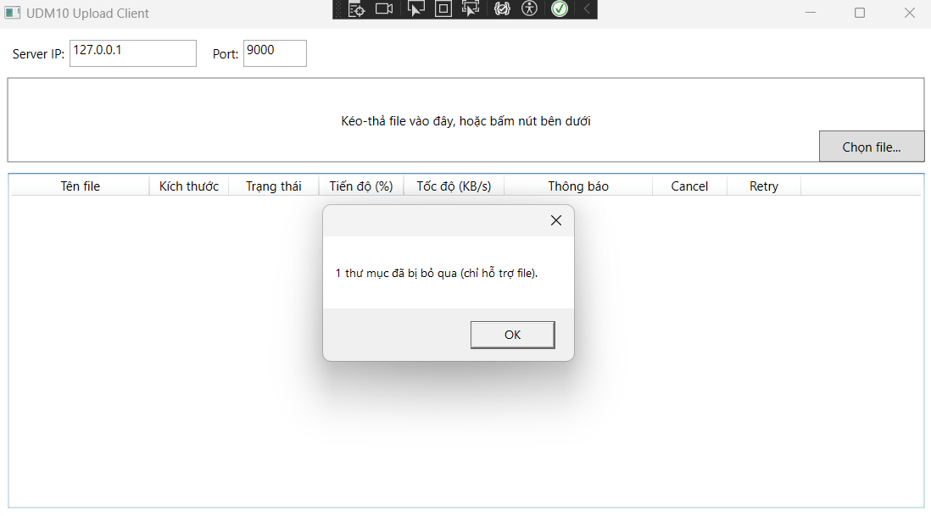
TC_N13 | Client - Tên file dài | Kiểm tra hiển thị không vỡ layout khi tên file rất dài | Đổi tên 1 file thành chuỗi ký tự dài (trên 40 ký tự), kéo-thả vào ứng dụng | Tên file hiển thị bị cắt gọn kèm "...", không làm vỡ layout cột hoặc tràn bảng | PASSED - Khi thêm file có tên dài trên 40 ký tự, tên file được hiển thị dạng rút gọn với "..." và không làm vỡ layout, tràn cột hoặc ảnh hưởng các thành phần khác trên giao diện. |  |  | PASSED | 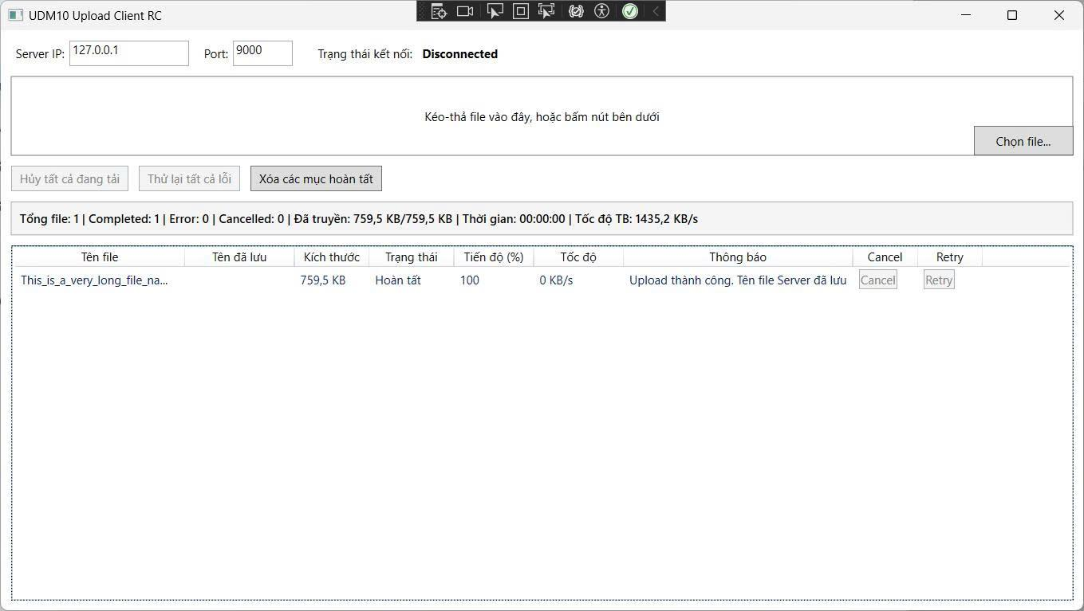
TC_N14 | Client - Kéo 20 file | Kiểm tra ứng dụng xử lý được số lượng file lớn cùng lúc | Chọn 20 file cùng lúc qua hộp thoại hoặc kéo-thả | Cả 20 file được thêm đúng, mỗi dòng hiển thị độc lập, không bị treo hoặc mất dòng nào | PASSED - Chọn và thêm 20 file cùng lúc thành công, cả 20 file đều xuất hiện đầy đủ trong danh sách với từng dòng độc lập, không mất file, không bị trùng và ứng dụng vẫn phản hồi bình thường. |  |  | PASSED | 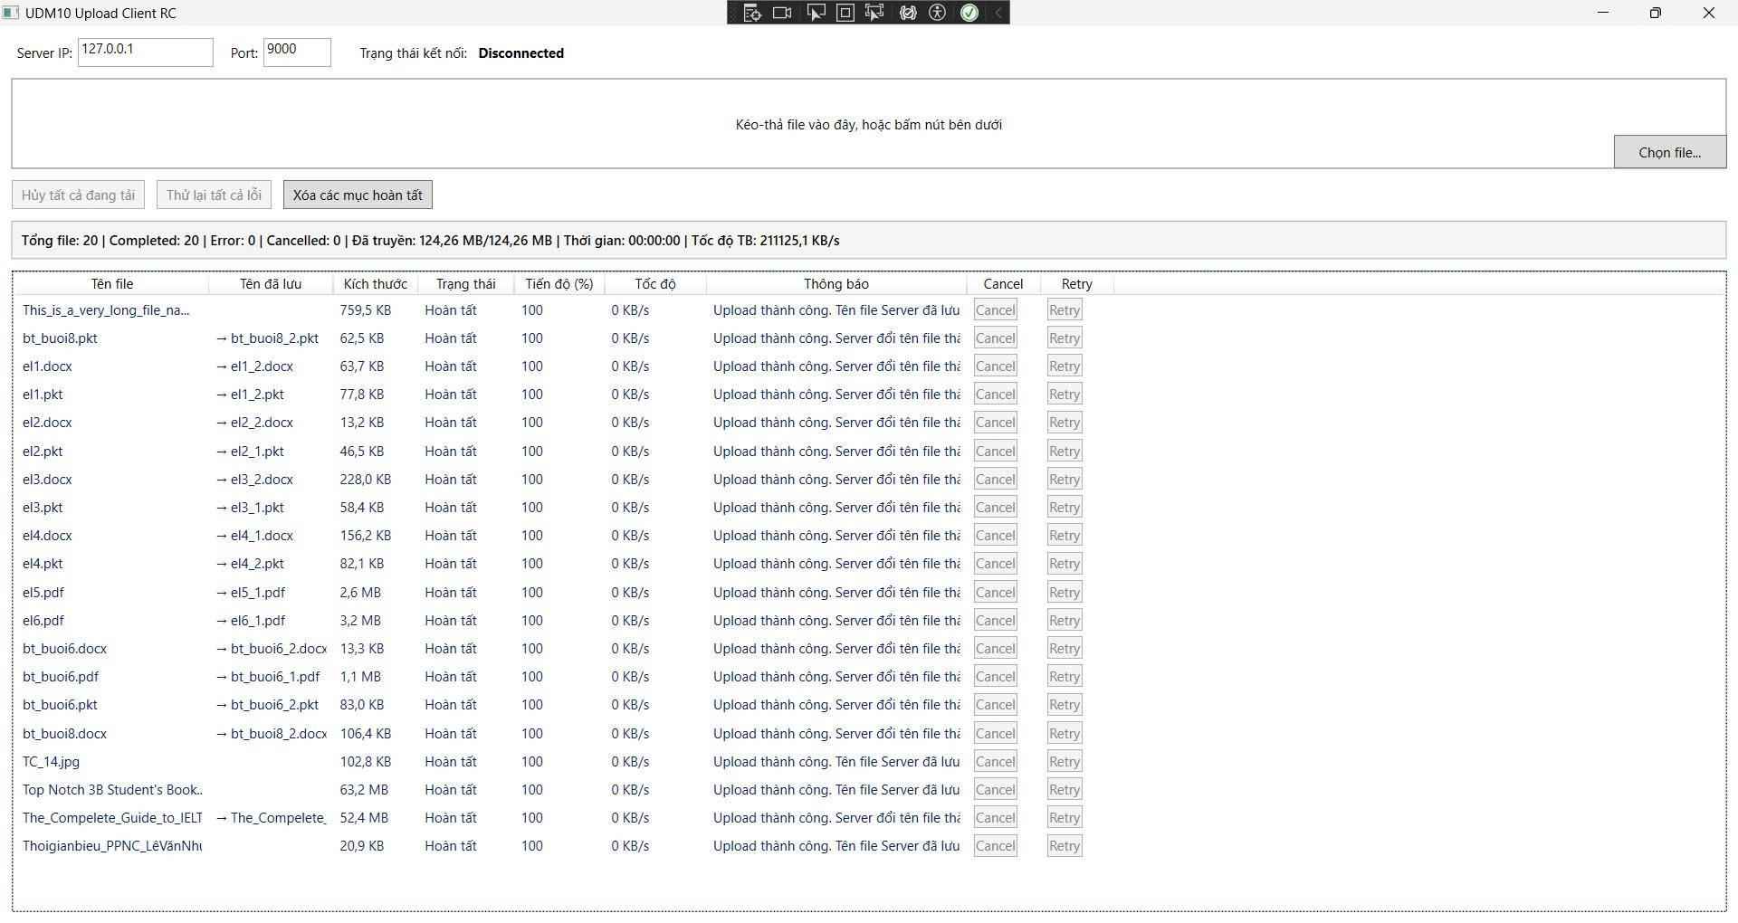
TC_N15 | Client - Thống kê đúng | Kiểm tra dòng thống kê phiên cập nhật chính xác | Upload nhiều file, để một số Completed, một số Error, một số Cancelled; quan sát dòng thống kê phía trên bảng | SummaryText hiển thị đúng: Tổng file, Completed, Error, Cancelled, dung lượng đã truyền/tổng, thời gian chạy, tốc độ trung bình khớp với thực tế | PASSED - SummaryText cập nhật chính xác theo kết quả upload, hiển thị đúng tổng số file, số lượng Completed/Error/Cancelled, dung lượng đã truyền/tổng dung lượng, thời gian chạy và tốc độ trung bình. |  |  | PASSED | 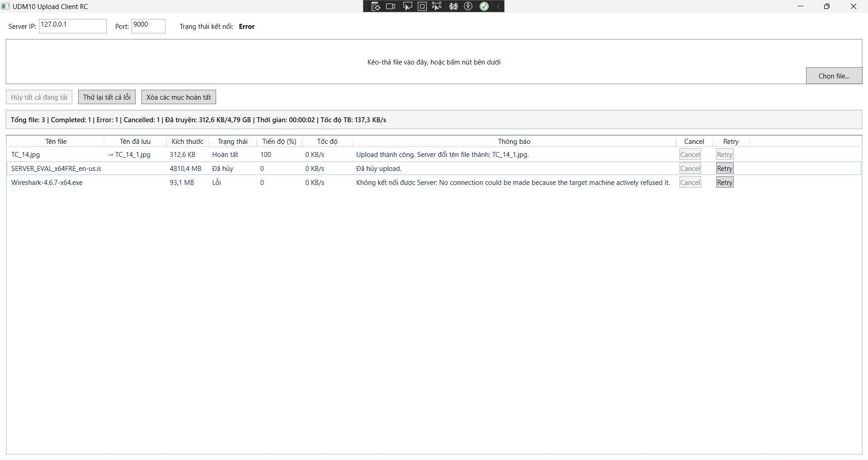
TC_N16 | Client - Error hiển thị đúng | Kiểm tra thông báo lỗi hiển thị đúng khi có sự cố | Tắt Server rồi thử upload, hoặc dùng IP/Port sai để kích hoạt lỗi kết nối | Trạng thái file chuyển "Error", cột Thông báo hiện đúng nội dung lỗi, ConnectionStatus đồng thời chuyển "Error" | PASSED - Khi không kết nối được Server, trạng thái file chuyển đúng "Error", cột Thông báo hiển thị đúng "Không kết nối được Server...", đồng thời ConnectionStatus cũng chuyển "Error" tương ứng. |  |  | PASSED | 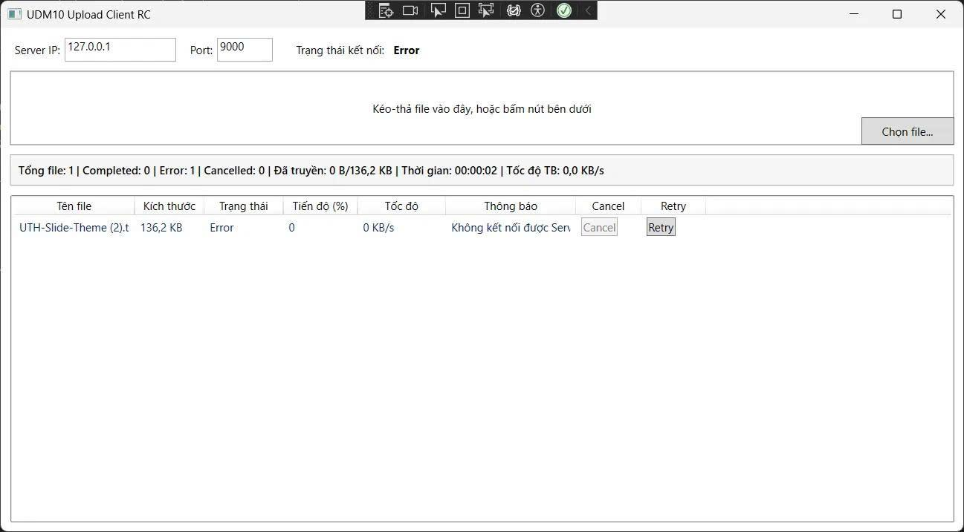

Phạm Anh Tuấn
Test case của Phạm Anh Tuấn

Mã test case | Tên màn hình / chức năng | Mô tả | Dữ liệu / kịch bản | Kết quả mong đợi | Kết quả test 1 | Kết quả test 2 | Kết quả test 3 | Trạng thái | Minh chứng
TC_T_001 | Tuần 1 - Shared protocol phiên bản 1 (W1-T01) | Kiểm tra serialize metadata hợp lệ trong chức năng Shared protocol phiên bản 1. | Dùng test client gửi request có trường dữ liệu đúng với ca “Serialize metadata hợp lệ”. Ghi lại JSON gửi đi, phản hồi và ErrorCode. | Request hợp lệ được xử lý; request sai bị từ chối bằng ERROR/ErrorCode phù hợp. Server vẫn tiếp tục nhận kết nối mới. |  |  |  | PASSED | 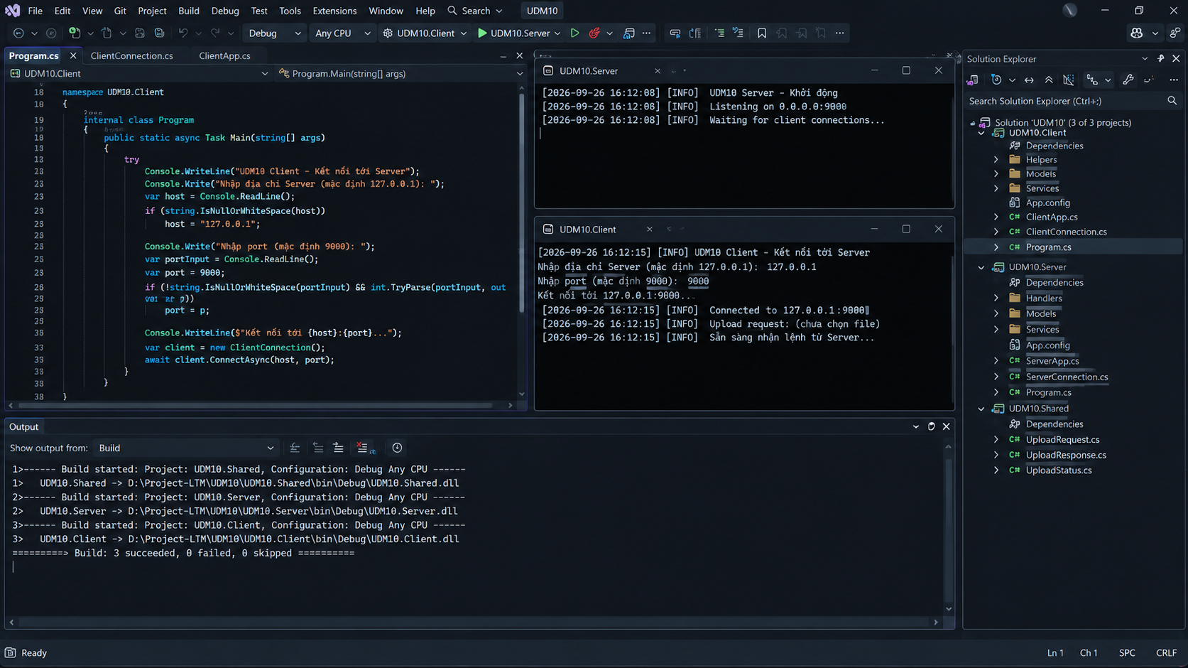
TC_T_002 | Tuần 1 - Shared protocol phiên bản 1 (W1-T02) | Kiểm tra deserialize phản hồi READY trong chức năng Shared protocol phiên bản 1. | Khởi động Server và Client từ bản build dùng cho Tuần 1. Chuẩn bị dữ liệu phù hợp, thực hiện tình huống “Deserialize phản hồi READY”, theo dõi giao diện và lưu log liên quan. | Hệ thống xử lý đúng tình huống “Deserialize phản hồi READY”; Client và Server không treo, không phát sinh lỗi ngoài dự kiến. |  |  |  | PASSED | 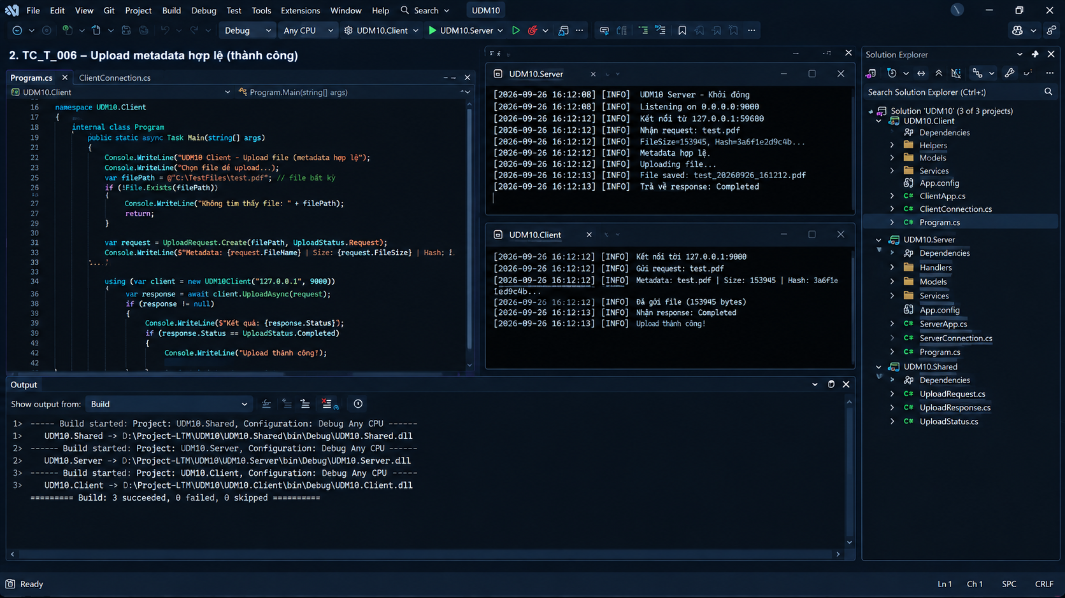
TC_T_003 | Tuần 1 - Shared protocol phiên bản 1 (W1-T03) | Kiểm tra deserialize phản hồi COMPLETED và ERROR trong chức năng Shared protocol phiên bản 1. | Khởi động Server và Client từ bản build dùng cho Tuần 1. Chuẩn bị dữ liệu phù hợp, thực hiện tình huống “Deserialize phản hồi COMPLETED và ERROR”, theo dõi giao diện và lưu log liên quan. | Hệ thống xử lý đúng tình huống “Deserialize phản hồi COMPLETED và ERROR”; Client và Server không treo, không phát sinh lỗi ngoài dự kiến. |  |  |  | PASSED | Nhóm bổ sung ảnh/log sau
TC_T_004 | Tuần 1 - Shared protocol phiên bản 1 (W1-T04) | Kiểm tra protocolReader đọc đủ byte khi dữ liệu chia nhỏ trong chức năng Shared protocol phiên bản 1. | Dùng test client gửi request có trường dữ liệu đúng với ca “ProtocolReader đọc đủ byte khi dữ liệu chia nhỏ”. Ghi lại JSON gửi đi, phản hồi và ErrorCode. | Request hợp lệ được xử lý; request sai bị từ chối bằng ERROR/ErrorCode phù hợp. Server vẫn tiếp tục nhận kết nối mới. |  |  |  | PASSED | Nhóm bổ sung ảnh/log sau
TC_T_005 | Tuần 1 - Luồng truyền một file (BS-W1-02) | Kiểm tra client xử lý Server chưa bật hoặc sai port trong chức năng Luồng truyền một file. | Đổi port ở file cấu hình của cả Client và Server, thử đúng port rồi thử sai port/port đang bị chiếm. | Đúng port kết nối được; sai port trả thông báo rõ; không có giá trị hard-code làm Client và Server lệch cấu hình. |  |  |  | PASSED | 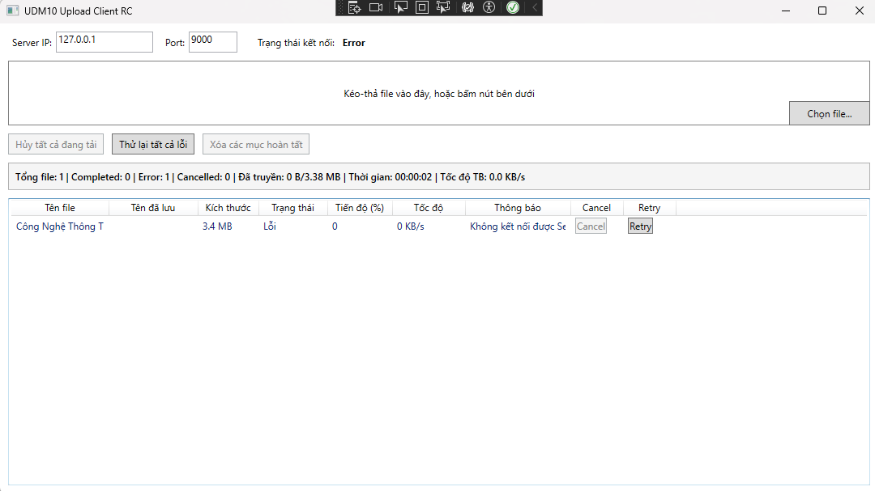
TC_T_006 | Tuần 2 - Protocol upload v2 (T01) | Kiểm tra metadata hợp lệ trong chức năng Protocol upload v2. | Dùng test client gửi request có trường dữ liệu đúng với ca “Metadata hợp lệ”. Ghi lại JSON gửi đi, phản hồi và ErrorCode. | Request hợp lệ được xử lý; request sai bị từ chối bằng ERROR/ErrorCode phù hợp. Server vẫn tiếp tục nhận kết nối mới. |  |  |  | PASSED | 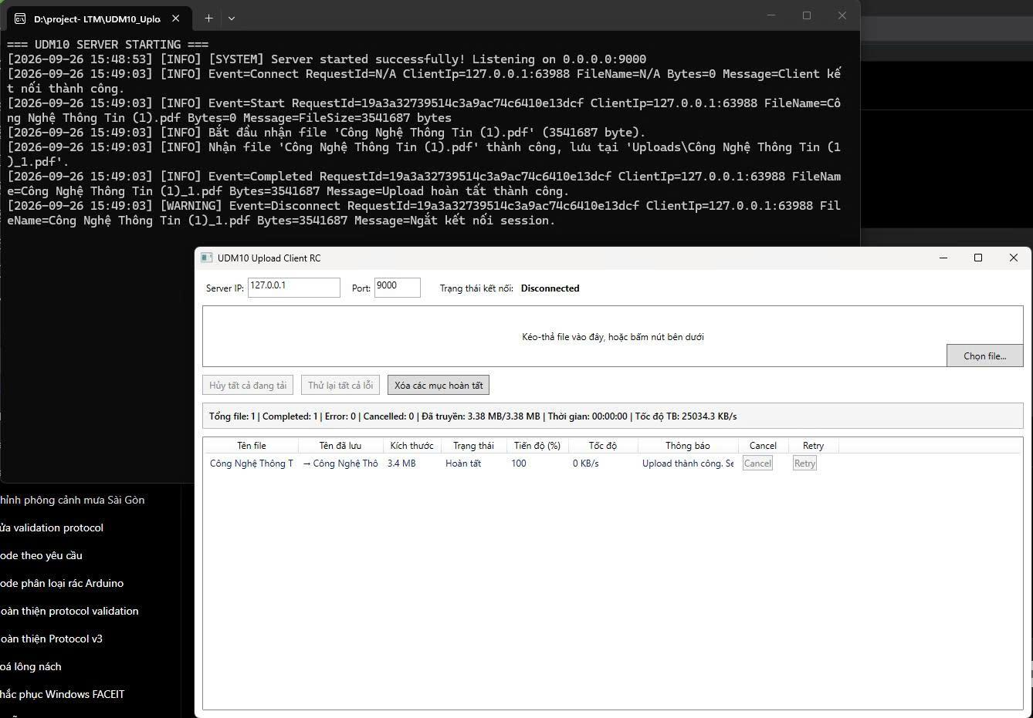
TC_T_007 | Tuần 2 - Protocol upload v2 (T02) | Kiểm tra fileName rỗng trong chức năng Protocol upload v2. | Dùng test client gửi request có trường dữ liệu đúng với ca “FileName rỗng”. Ghi lại JSON gửi đi, phản hồi và ErrorCode. | Request hợp lệ được xử lý; request sai bị từ chối bằng ERROR/ErrorCode phù hợp. Server vẫn tiếp tục nhận kết nối mới. |  |  |  | NOT TEST YET | Nhóm bổ sung ảnh/log sau
TC_T_008 | Tuần 2 - Protocol upload v2 (T03) | Kiểm tra fileSize không hợp lệ trong chức năng Protocol upload v2. | Dùng test client gửi request có trường dữ liệu đúng với ca “FileSize không hợp lệ”. Ghi lại JSON gửi đi, phản hồi và ErrorCode. | Request hợp lệ được xử lý; request sai bị từ chối bằng ERROR/ErrorCode phù hợp. Server vẫn tiếp tục nhận kết nối mới. |  |  |  | PASSED | Nhóm bổ sung ảnh/log sau
TC_T_009 | Tuần 2 - Protocol upload v2 (T04) | Kiểm tra server trả ERROR và Client đọc đúng lỗi trong chức năng Protocol upload v2. | Khởi động Server và Client từ bản build dùng cho Tuần 2. Chuẩn bị dữ liệu phù hợp, thực hiện tình huống “Server trả ERROR và Client đọc đúng lỗi”, theo dõi giao diện và lưu log liên quan. | Hệ thống xử lý đúng tình huống “Server trả ERROR và Client đọc đúng lỗi”; Client và Server không treo, không phát sinh lỗi ngoài dự kiến. |  |  |  | PASSED | Nhóm bổ sung ảnh/log sau
TC_T_010 | Tuần 2 - Storage và kiểm thử tích hợp (BS-W2-03) | Kiểm tra nhiều Client upload cùng lúc trong chức năng Storage và kiểm thử tích hợp. | Khởi động Server và Client từ bản build dùng cho Tuần 2. Chuẩn bị dữ liệu phù hợp, thực hiện tình huống “Nhiều Client upload cùng lúc”, theo dõi giao diện và lưu log liên quan. | Hệ thống xử lý đúng tình huống “Nhiều Client upload cùng lúc”; Client và Server không treo, không phát sinh lỗi ngoài dự kiến. |  |  |  | PASSED | Nhóm bổ sung ảnh/log sau
TC_T_011 | Tuần 2 - Storage và kiểm thử tích hợp (BS-W2-04) | Kiểm tra kiểm tra log upload trong chức năng Storage và kiểm thử tích hợp. | Chạy lần lượt upload thành công, Cancel, Retry, Error, timeout và disconnect. Mở log Server và đối chiếu RequestId, IP, tên file, số byte, thời gian. | Mỗi vòng đời có log Start và kết quả tương ứng; thông tin đủ để truy vết, không lộ dữ liệu ngoài yêu cầu và không thiếu sự kiện chính. |  |  |  | PASSED | Nhóm bổ sung ảnh/log sau
TC_T_012 | Tuần 3 - Protocol v3 (T05) | Kiểm tra cANCEL hợp lệ trong chức năng Protocol v3. | Upload file 100 MB để có đủ thời gian thao tác. Hủy khi file đang Uploading; đồng thời để ít nhất một file khác chạy và một file Waiting. | File bị hủy chuyển Cancelled, slot được giải phóng, file khác tiếp tục; Server không công nhận file thiếu và không còn file .part sau cleanup. |  |  |  | PASSED | Nhóm bổ sung ảnh/log sau
TC_T_013 | Tuần 3 - Protocol v3 (T06) | Kiểm tra rETRY hợp lệ trong chức năng Protocol v3. | Tạo một lần upload Error/Cancelled, khôi phục kết nối rồi bấm Retry. Theo dõi queue, số connection và số bản file lưu trên Server. | Chỉ file Error/Cancelled được đưa lại vào queue; một phiên upload mới được tạo đúng một lần và kết thúc Completed. |  |  |  | PASSED | Nhóm bổ sung ảnh/log sau
TC_T_014 | Tuần 3 - Protocol v3 (T07) | Kiểm tra requestId sai trong chức năng Protocol v3. | Dùng test client gửi request có trường dữ liệu đúng với ca “RequestId sai”. Ghi lại JSON gửi đi, phản hồi và ErrorCode. | Request hợp lệ được xử lý; request sai bị từ chối bằng ERROR/ErrorCode phù hợp. Server vẫn tiếp tục nhận kết nối mới. |  |  |  | PASSED | Nhóm bổ sung ảnh/log sau
TC_T_015 | Tuần 3 - Protocol v3 (T08) | Kiểm tra protocolVersion sai trong chức năng Protocol v3. | Dùng test client gửi request có trường dữ liệu đúng với ca “ProtocolVersion sai”. Ghi lại JSON gửi đi, phản hồi và ErrorCode. | Request hợp lệ được xử lý; request sai bị từ chối bằng ERROR/ErrorCode phù hợp. Server vẫn tiếp tục nhận kết nối mới. |  |  |  | PASSED | Nhóm bổ sung ảnh/log sau
TC_T_016 | Tuần 3 - Protocol v3 (T09) | Kiểm tra errorCode đúng trong chức năng Protocol v3. | Khởi động Server và Client từ bản build dùng cho Tuần 3. Chuẩn bị dữ liệu phù hợp, thực hiện tình huống “ErrorCode đúng”, theo dõi giao diện và lưu log liên quan. | Hệ thống xử lý đúng tình huống “ErrorCode đúng”; Client và Server không treo, không phát sinh lỗi ngoài dự kiến. |  |  |  | PASSED | Nhóm bổ sung ảnh/log sau
TC_T_017 | Tuần 3 - Protocol v3 (T10) | Kiểm tra client Server dùng đúng cùng protocol trong chức năng Protocol v3. | Dùng test client gửi request có trường dữ liệu đúng với ca “Client Server dùng đúng cùng protocol”. Ghi lại JSON gửi đi, phản hồi và ErrorCode. | Request hợp lệ được xử lý; request sai bị từ chối bằng ERROR/ErrorCode phù hợp. Server vẫn tiếp tục nhận kết nối mới. |  |  |  | PASSED | Nhóm bổ sung ảnh/log sau
TC_T_018 | Tuần 3 - Storage recovery và integration (BS-W3-02) | Kiểm tra log đầy đủ vòng đời upload trong chức năng Storage recovery và integration. | Chạy lần lượt upload thành công, Cancel, Retry, Error, timeout và disconnect. Mở log Server và đối chiếu RequestId, IP, tên file, số byte, thời gian. | Mỗi vòng đời có log Start và kết quả tương ứng; thông tin đủ để truy vết, không lộ dữ liệu ngoài yêu cầu và không thiếu sự kiện chính. |  |  |  | PASSED | Nhóm bổ sung ảnh/log sau
TC_T_019 | Tuần 4 - Protocol hardening và README (T11) | Kiểm tra metadata thiếu trong chức năng Protocol hardening và README. | Dùng test client gửi request có trường dữ liệu đúng với ca “Metadata thiếu”. Ghi lại JSON gửi đi, phản hồi và ErrorCode. | Request hợp lệ được xử lý; request sai bị từ chối bằng ERROR/ErrorCode phù hợp. Server vẫn tiếp tục nhận kết nối mới. |  |  |  | PASSED | Nhóm bổ sung ảnh/log sau
TC_T_020 | Tuần 4 - Protocol hardening và README (T12) | Kiểm tra fileSize âm trong chức năng Protocol hardening và README. | Dùng test client gửi request có trường dữ liệu đúng với ca “FileSize âm”. Ghi lại JSON gửi đi, phản hồi và ErrorCode. | Request hợp lệ được xử lý; request sai bị từ chối bằng ERROR/ErrorCode phù hợp. Server vẫn tiếp tục nhận kết nối mới. |  |  |  | PASSED | Nhóm bổ sung ảnh/log sau
TC_T_021 | Tuần 4 - Protocol hardening và README (T13) | Kiểm tra metadata quá lớn trong chức năng Protocol hardening và README. | Dùng test client gửi request có trường dữ liệu đúng với ca “Metadata quá lớn”. Ghi lại JSON gửi đi, phản hồi và ErrorCode. | Request hợp lệ được xử lý; request sai bị từ chối bằng ERROR/ErrorCode phù hợp. Server vẫn tiếp tục nhận kết nối mới. |  |  |  | PASSED | Nhóm bổ sung ảnh/log sau
TC_T_022 | Tuần 4 - Protocol hardening và README (T14) | Kiểm tra requestId thiếu trong chức năng Protocol hardening và README. | Dùng test client gửi request có trường dữ liệu đúng với ca “RequestId thiếu”. Ghi lại JSON gửi đi, phản hồi và ErrorCode. | Request hợp lệ được xử lý; request sai bị từ chối bằng ERROR/ErrorCode phù hợp. Server vẫn tiếp tục nhận kết nối mới. |  |  |  | PASSED | Nhóm bổ sung ảnh/log sau
TC_T_023 | Tuần 4 - Protocol hardening và README (T15) | Kiểm tra protocolVersion sai trong chức năng Protocol hardening và README. | Dùng test client gửi request có trường dữ liệu đúng với ca “ProtocolVersion sai”. Ghi lại JSON gửi đi, phản hồi và ErrorCode. | Request hợp lệ được xử lý; request sai bị từ chối bằng ERROR/ErrorCode phù hợp. Server vẫn tiếp tục nhận kết nối mới. |  |  |  | PASSED | Nhóm bổ sung ảnh/log sau
TC_T_024 | Tuần 4 - Protocol hardening và README (T16) | Kiểm tra message bị cắt trong chức năng Protocol hardening và README. | Chia phần header/metadata thành nhiều lần gửi nhỏ, dừng giữa chừng ở một lượt, sau đó gửi đủ ở lượt khác để kiểm tra hàm đọc dữ liệu. | Message đủ được ghép và đọc chính xác; message thiếu bị timeout hoặc trả lỗi có kiểm soát, không làm Server crash. |  |  |  | PASSED | Nhóm bổ sung ảnh/log sau
TC_T_025 | Tuần 4 - Protocol hardening và README (T17) | Kiểm tra đổi port trong chức năng Protocol hardening và README. | Đổi port ở file cấu hình của cả Client và Server, thử đúng port rồi thử sai port/port đang bị chiếm. | Đúng port kết nối được; sai port trả thông báo rõ; không có giá trị hard-code làm Client và Server lệch cấu hình. |  |  |  | PASSED | Nhóm bổ sung ảnh/log sau
TC_T_026 | Tuần 4 - Protocol hardening và README (T18) | Kiểm tra build và chạy theo README trong chức năng Protocol hardening và README. | Clone/mở repository trên máy sạch; restore package; build toàn bộ solution ở cấu hình Release; kiểm tra tham chiếu Client, Server và Shared. | Solution build thành công, không thiếu project/reference; Client và Server khởi động được từ cấu hình hiện có. |  |  |  | PASSED | Nhóm bổ sung ảnh/log sau
TC_T_027 | Tuần 4 - Protocol hardening và README (T19) | Kiểm tra client Server dùng đúng cùng protocol trong chức năng Protocol hardening và README. | Dùng test client gửi request có trường dữ liệu đúng với ca “Client Server dùng đúng cùng protocol”. Ghi lại JSON gửi đi, phản hồi và ErrorCode. | Request hợp lệ được xử lý; request sai bị từ chối bằng ERROR/ErrorCode phù hợp. Server vẫn tiếp tục nhận kết nối mới. |  |  |  | PASSED | Nhóm bổ sung ảnh/log sau
TC_T_028 | Tuần 4 - Stress và regression (BS-W4-04) | Kiểm tra invalid metadata trong chức năng Stress và regression. | Dùng test client gửi request có trường dữ liệu đúng với ca “Invalid metadata”. Ghi lại JSON gửi đi, phản hồi và ErrorCode. | Request hợp lệ được xử lý; request sai bị từ chối bằng ERROR/ErrorCode phù hợp. Server vẫn tiếp tục nhận kết nối mới. |  |  |  | PASSED | Nhóm bổ sung ảnh/log sau
TC_T_029 | Tuần 4 - Stress và regression (BS-W4-05) | Kiểm tra log đầy đủ trong chức năng Stress và regression. | Chạy lần lượt upload thành công, Cancel, Retry, Error, timeout và disconnect. Mở log Server và đối chiếu RequestId, IP, tên file, số byte, thời gian. | Mỗi vòng đời có log Start và kết quả tương ứng; thông tin đủ để truy vết, không lộ dữ liệu ngoài yêu cầu và không thiếu sự kiện chính. |  |  |  | PASSED | Nhóm bổ sung ảnh/log sau
TC_T_030 | Tuần 5 - Protocol trả tên file Server (W5-T01) | Kiểm tra completed có SavedFileName trong chức năng Protocol trả tên file Server. | Khởi động Server và Client từ bản build dùng cho Tuần 5. Chuẩn bị dữ liệu phù hợp, thực hiện tình huống “Completed có SavedFileName”, theo dõi giao diện và lưu log liên quan. | Hệ thống xử lý đúng tình huống “Completed có SavedFileName”; Client và Server không treo, không phát sinh lỗi ngoài dự kiến. |  |  |  | PASSED | Nhóm bổ sung ảnh/log sau
TC_T_031 | Tuần 5 - Protocol trả tên file Server (W5-T02) | Kiểm tra eRROR không bắt buộc SavedFileName trong chức năng Protocol trả tên file Server. | Khởi động Server và Client từ bản build dùng cho Tuần 5. Chuẩn bị dữ liệu phù hợp, thực hiện tình huống “ERROR không bắt buộc SavedFileName”, theo dõi giao diện và lưu log liên quan. | Hệ thống xử lý đúng tình huống “ERROR không bắt buộc SavedFileName”; Client và Server không treo, không phát sinh lỗi ngoài dự kiến. |  |  |  | PASSED | Nhóm bổ sung ảnh/log sau
TC_T_032 | Tuần 5 - Protocol trả tên file Server (W5-T03) | Kiểm tra serialize và deserialize SavedFileName trong chức năng Protocol trả tên file Server. | Khởi động Server và Client từ bản build dùng cho Tuần 5. Chuẩn bị dữ liệu phù hợp, thực hiện tình huống “Serialize và deserialize SavedFileName”, theo dõi giao diện và lưu log liên quan. | Hệ thống xử lý đúng tình huống “Serialize và deserialize SavedFileName”; Client và Server không treo, không phát sinh lỗi ngoài dự kiến. |  |  |  | PASSED | Nhóm bổ sung ảnh/log sau
TC_T_033 | Tuần 5 - Protocol trả tên file Server (W5-T04) | Kiểm tra client Server không lệch JSON trong chức năng Protocol trả tên file Server. | Khởi động Server và Client từ bản build dùng cho Tuần 5. Chuẩn bị dữ liệu phù hợp, thực hiện tình huống “Client Server không lệch JSON”, theo dõi giao diện và lưu log liên quan. | Hệ thống xử lý đúng tình huống “Client Server không lệch JSON”; Client và Server không treo, không phát sinh lỗi ngoài dự kiến. |  |  |  | PASSED | Nhóm bổ sung ảnh/log sau
TC_T_034 | Tuần 5 - Protocol trả tên file Server (W5-T05) | Kiểm tra rEADME mô tả đúng trường SavedFileName trong chức năng Protocol trả tên file Server. | Làm theo README trên máy chưa cấu hình dự án: build, đổi port theo hướng dẫn, chạy Server rồi Client và upload một file nhỏ. | Các lệnh và đường dẫn trong README dùng được; dự án chạy đúng mà không cần đoán thêm bước cấu hình. |  |  |  | PASSED | Nhóm bổ sung ảnh/log sau

Nguyễn Tấn Hiệp
Test case của Nguyễn Tấn Hiệp

Mã test case | Tên màn hình / chức năng | Mô tả | Dữ liệu / kịch bản | Kết quả mong đợi | Kết quả test 1 | Kết quả test 2 | Kết quả test 3 | Trạng thái | Minh chứng
TC_H_001 | Tuần 1 - Khởi tạo repository và solution (W1-H01) | Kiểm tra repository có đúng ba project và reference trong chức năng Khởi tạo repository và solution. | Clone/mở repository trên máy sạch; restore package; build toàn bộ solution ở cấu hình Release; kiểm tra tham chiếu Client, Server và Shared. | Solution build thành công, không thiếu project/reference; Client và Server khởi động được từ cấu hình hiện có. |  |  |  | PASSED
TC_H_002 | Tuần 1 - Khởi tạo repository và solution (W1-H02) | Kiểm tra clean build solution ở cấu hình Release trong chức năng Khởi tạo repository và solution. | Clone/mở repository trên máy sạch; restore package; build toàn bộ solution ở cấu hình Release; kiểm tra tham chiếu Client, Server và Shared. | Solution build thành công, không thiếu project/reference; Client và Server khởi động được từ cấu hình hiện có. |  |  |  | PASSED
TC_H_003 | Tuần 1 - Khởi tạo repository và solution (W1-H03) | Kiểm tra client và Server đọc được appsettings trong chức năng Khởi tạo repository và solution. | Khởi động Server và Client từ bản build dùng cho Tuần 1. Chuẩn bị dữ liệu phù hợp, thực hiện tình huống “Client và Server đọc được appsettings”, theo dõi giao diện và lưu log liên quan. | Hệ thống xử lý đúng tình huống “Client và Server đọc được appsettings”; Client và Server không treo, không phát sinh lỗi ngoài dự kiến. |  |  |  | PASSED | 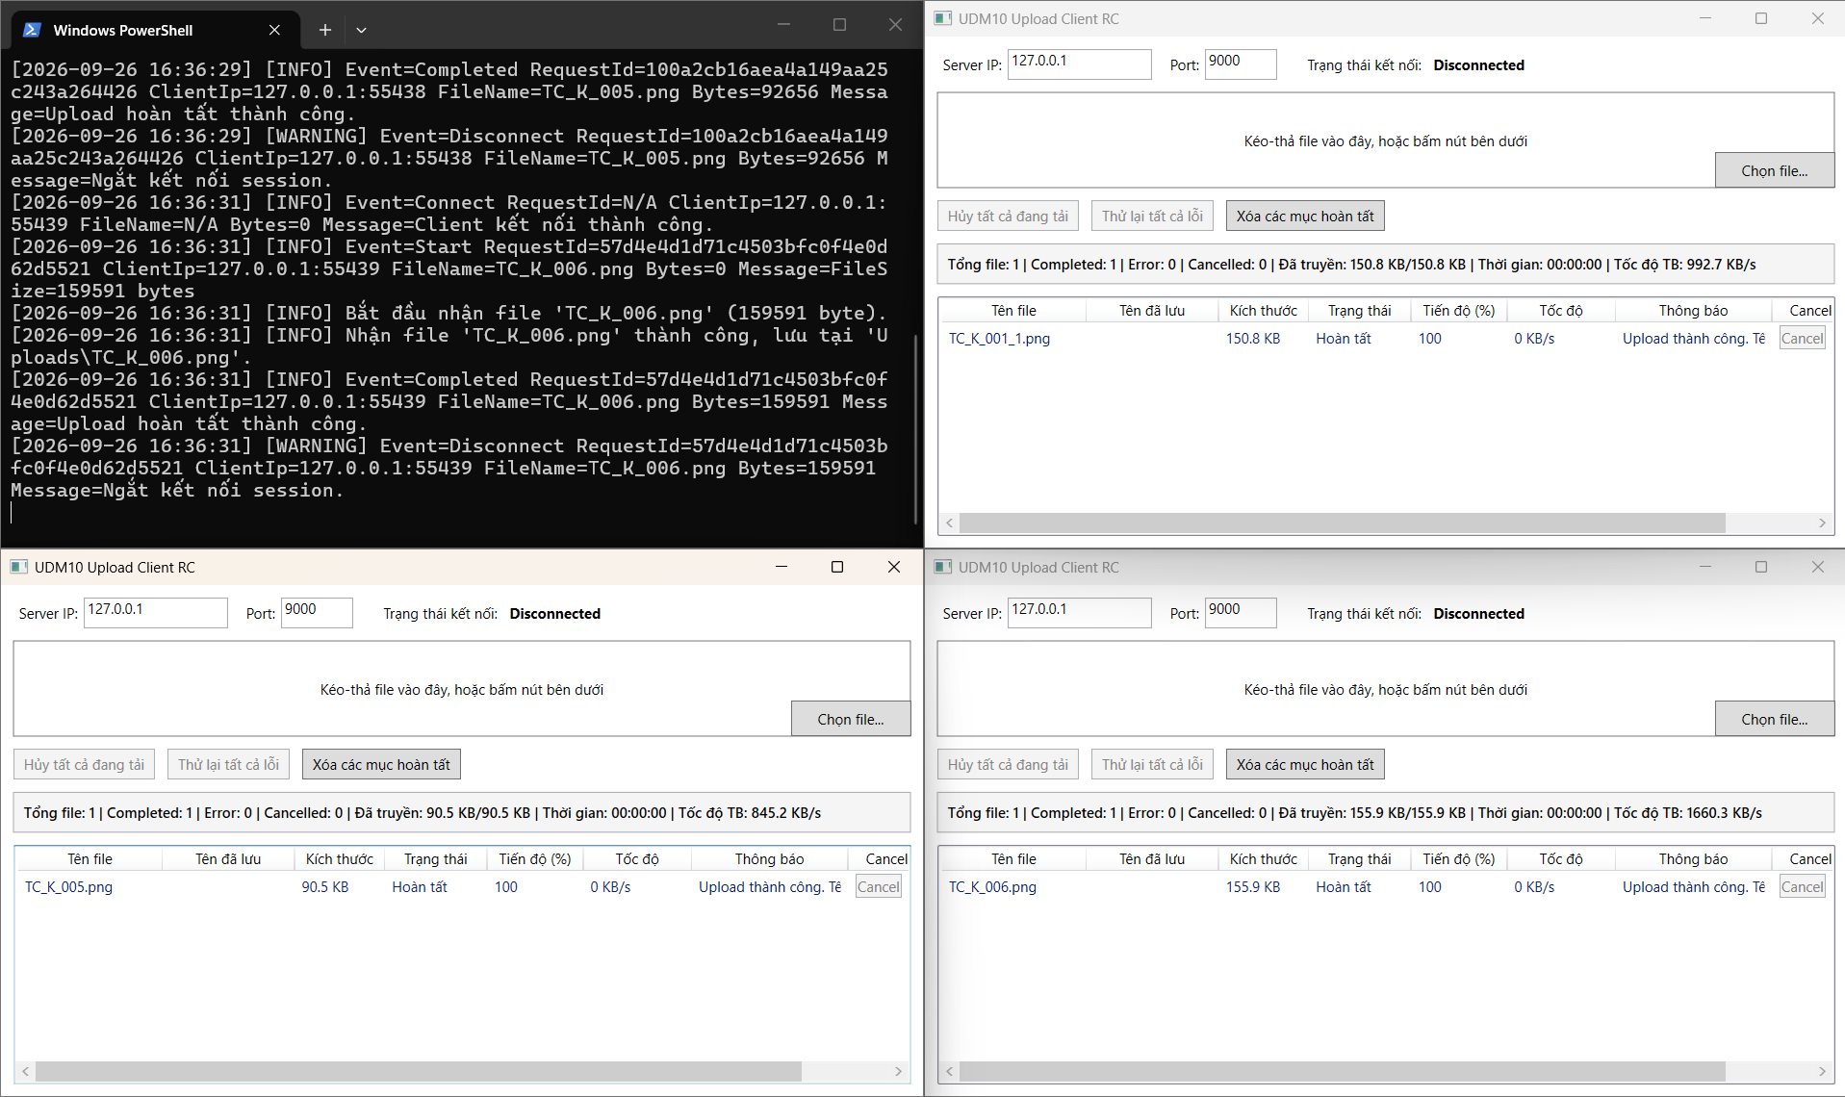
TC_H_004 | Tuần 1 - Khởi tạo repository và solution (W1-H04) | Kiểm tra repository không chứa file build tạm trong chức năng Khởi tạo repository và solution. | Clone/mở repository trên máy sạch; restore package; build toàn bộ solution ở cấu hình Release; kiểm tra tham chiếu Client, Server và Shared. | Solution build thành công, không thiếu project/reference; Client và Server khởi động được từ cấu hình hiện có. |  |  |  | PASSED
TC_H_005 | Tuần 1 - Luồng truyền một file (BS-W1-01) | Kiểm tra gửi một file hợp lệ qua TCP trong chức năng Luồng truyền một file. | Dùng file txt khoảng 10 KB có tên tiếng Việt. Chọn file, bắt đầu upload, chờ trạng thái cuối rồi mở file tại thư mục Server. | File chuyển từ Waiting sang Uploading và Completed; kích thước/nội dung phía Server khớp file gốc. |  |  |  | PASSED
TC_H_006 | Tuần 2 - Điều phối upload nhiều file phía Client (H01) | Kiểm tra upload 1 file trong chức năng Điều phối upload nhiều file phía Client. | Dùng file txt khoảng 10 KB có tên tiếng Việt. Chọn file, bắt đầu upload, chờ trạng thái cuối rồi mở file tại thư mục Server. | File chuyển từ Waiting sang Uploading và Completed; kích thước/nội dung phía Server khớp file gốc. |  |  |  | PASSED
TC_H_007 | Tuần 2 - Điều phối upload nhiều file phía Client (H02) | Kiểm tra upload đúng 3 file cùng lúc trong chức năng Điều phối upload nhiều file phía Client. | Tạo tập file khác tên theo đúng số lượng của ca “Upload đúng 3 file cùng lúc”, gồm file nhỏ và file 10–20 MB. Thêm tất cả vào hàng đợi rồi theo dõi số phiên đang chạy. | Không quá 3 file ở trạng thái Uploading; file chờ tự chạy khi có slot; không mất file, không upload trùng và thống kê cuối khớp số lượng. |  |  |  | PASSED
TC_H_008 | Tuần 2 - Điều phối upload nhiều file phía Client (H03) | Kiểm tra chọn 5 file, 3 chạy và 2 chờ trong chức năng Điều phối upload nhiều file phía Client. | Tạo tập file khác tên theo đúng số lượng của ca “Chọn 5 file, 3 chạy và 2 chờ”, gồm file nhỏ và file 10–20 MB. Thêm tất cả vào hàng đợi rồi theo dõi số phiên đang chạy. | Không quá 3 file ở trạng thái Uploading; file chờ tự chạy khi có slot; không mất file, không upload trùng và thống kê cuối khớp số lượng. |  |  |  | PASSED
TC_H_009 | Tuần 2 - Điều phối upload nhiều file phía Client (H04) | Kiểm tra một file lỗi nhưng các file khác vẫn tiếp tục trong chức năng Điều phối upload nhiều file phía Client. | Khởi động Server và Client từ bản build dùng cho Tuần 2. Chuẩn bị dữ liệu phù hợp, thực hiện tình huống “Một file lỗi nhưng các file khác vẫn tiếp tục”, theo dõi giao diện và lưu log liên quan. | Hệ thống xử lý đúng tình huống “Một file lỗi nhưng các file khác vẫn tiếp tục”; Client và Server không treo, không phát sinh lỗi ngoài dự kiến. |  |  |  | PASSED
TC_H_010 | Tuần 2 - Storage và kiểm thử tích hợp (BS-W2-01) | Kiểm tra upload file mới trong chức năng Storage và kiểm thử tích hợp. | Dùng file txt khoảng 10 KB có tên tiếng Việt. Chọn file, bắt đầu upload, chờ trạng thái cuối rồi mở file tại thư mục Server. | File chuyển từ Waiting sang Uploading và Completed; kích thước/nội dung phía Server khớp file gốc. |  |  |  | PASSED
TC_H_011 | Tuần 2 - Storage và kiểm thử tích hợp (BS-W2-02) | Kiểm tra upload 5 file liên tiếp trong chức năng Storage và kiểm thử tích hợp. | Tạo tập file khác tên theo đúng số lượng của ca “Upload 5 file liên tiếp”, gồm file nhỏ và file 10–20 MB. Thêm tất cả vào hàng đợi rồi theo dõi số phiên đang chạy. | Không quá 3 file ở trạng thái Uploading; file chờ tự chạy khi có slot; không mất file, không upload trùng và thống kê cuối khớp số lượng. |  |  |  | PASSED
TC_H_012 | Tuần 3 - Điều phối upload nâng cao (H05) | Kiểm tra cancel một file đang upload trong chức năng Điều phối upload nâng cao. | Upload file 100 MB để có đủ thời gian thao tác. Hủy khi file đang Uploading; đồng thời để ít nhất một file khác chạy và một file Waiting. | File bị hủy chuyển Cancelled, slot được giải phóng, file khác tiếp tục; Server không công nhận file thiếu và không còn file .part sau cleanup. |  |  |  | PASSED
TC_H_013 | Tuần 3 - Điều phối upload nâng cao (H06) | Kiểm tra file khác vẫn chạy khi một file bị hủy trong chức năng Điều phối upload nâng cao. | Upload file 100 MB để có đủ thời gian thao tác. Hủy khi file đang Uploading; đồng thời để ít nhất một file khác chạy và một file Waiting. | File bị hủy chuyển Cancelled, slot được giải phóng, file khác tiếp tục; Server không công nhận file thiếu và không còn file .part sau cleanup. |  |  |  | PASSED
TC_H_014 | Tuần 3 - Điều phối upload nâng cao (H07) | Kiểm tra retry file Error trong chức năng Điều phối upload nâng cao. | Tạo một lần upload Error/Cancelled, khôi phục kết nối rồi bấm Retry. Theo dõi queue, số connection và số bản file lưu trên Server. | Chỉ file Error/Cancelled được đưa lại vào queue; một phiên upload mới được tạo đúng một lần và kết thúc Completed. |  |  |  | PASSED
TC_H_015 | Tuần 3 - Điều phối upload nâng cao (H08) | Kiểm tra cancel giải phóng slot trong chức năng Điều phối upload nâng cao. | Upload file 100 MB để có đủ thời gian thao tác. Hủy khi file đang Uploading; đồng thời để ít nhất một file khác chạy và một file Waiting. | File bị hủy chuyển Cancelled, slot được giải phóng, file khác tiếp tục; Server không công nhận file thiếu và không còn file .part sau cleanup. |  |  |  | PASSED
TC_H_016 | Tuần 3 - Điều phối upload nâng cao (H09) | Kiểm tra retry không tạo upload trùng trong chức năng Điều phối upload nâng cao. | Tạo một lần upload Error/Cancelled, khôi phục kết nối rồi bấm Retry. Theo dõi queue, số connection và số bản file lưu trên Server. | Chỉ file Error/Cancelled được đưa lại vào queue; một phiên upload mới được tạo đúng một lần và kết thúc Completed. |  |  |  | PASSED
TC_H_017 | Tuần 3 - Điều phối upload nâng cao (H10) | Kiểm tra không vượt quá 3 upload đồng thời trong chức năng Điều phối upload nâng cao. | Khởi động Server và Client từ bản build dùng cho Tuần 3. Chuẩn bị dữ liệu phù hợp, thực hiện tình huống “Không vượt quá 3 upload đồng thời”, theo dõi giao diện và lưu log liên quan. | Hệ thống xử lý đúng tình huống “Không vượt quá 3 upload đồng thời”; Client và Server không treo, không phát sinh lỗi ngoài dự kiến. |  |  |  | PASSED
TC_H_018 | Tuần 3 - Storage recovery và integration (BS-W3-01) | Kiểm tra integration test toàn luồng Client Server trong chức năng Storage recovery và integration. | Khởi động Server và Client từ bản build dùng cho Tuần 3. Chuẩn bị dữ liệu phù hợp, thực hiện tình huống “Integration test toàn luồng Client Server”, theo dõi giao diện và lưu log liên quan. | Hệ thống xử lý đúng tình huống “Integration test toàn luồng Client Server”; Client và Server không treo, không phát sinh lỗi ngoài dự kiến. |  |  |  | PASSED
TC_H_019 | Tuần 4 - Client scheduler và final integration (H11) | Kiểm tra 10 file liên tục trong chức năng Client scheduler và final integration. | Tạo tập file khác tên theo đúng số lượng của ca “10 file liên tục”, gồm file nhỏ và file 10–20 MB. Thêm tất cả vào hàng đợi rồi theo dõi số phiên đang chạy. | Không quá 3 file ở trạng thái Uploading; file chờ tự chạy khi có slot; không mất file, không upload trùng và thống kê cuối khớp số lượng. |  |  |  | PASSED
TC_H_020 | Tuần 4 - Client scheduler và final integration (H12) | Kiểm tra cancel và Error gần đồng thời trong chức năng Client scheduler và final integration. | Upload file 100 MB để có đủ thời gian thao tác. Hủy khi file đang Uploading; đồng thời để ít nhất một file khác chạy và một file Waiting. | File bị hủy chuyển Cancelled, slot được giải phóng, file khác tiếp tục; Server không công nhận file thiếu và không còn file .part sau cleanup. |  |  |  | PASSED
TC_H_021 | Tuần 4 - Client scheduler và final integration (H13) | Kiểm tra không vượt quá 3 upload trong chức năng Client scheduler và final integration. | Khởi động Server và Client từ bản build dùng cho Tuần 4. Chuẩn bị dữ liệu phù hợp, thực hiện tình huống “Không vượt quá 3 upload”, theo dõi giao diện và lưu log liên quan. | Hệ thống xử lý đúng tình huống “Không vượt quá 3 upload”; Client và Server không treo, không phát sinh lỗi ngoài dự kiến. |  |  |  | PASSED
TC_H_022 | Tuần 4 - Client scheduler và final integration (H14) | Kiểm tra không deadlock trong chức năng Client scheduler và final integration. | Khởi động Server và Client từ bản build dùng cho Tuần 4. Chuẩn bị dữ liệu phù hợp, thực hiện tình huống “Không deadlock”, theo dõi giao diện và lưu log liên quan. | Hệ thống xử lý đúng tình huống “Không deadlock”; Client và Server không treo, không phát sinh lỗi ngoài dự kiến. |  |  |  | PASSED
TC_H_023 | Tuần 4 - Client scheduler và final integration (H15) | Kiểm tra retry không upload trùng trong chức năng Client scheduler và final integration. | Tạo một lần upload Error/Cancelled, khôi phục kết nối rồi bấm Retry. Theo dõi queue, số connection và số bản file lưu trên Server. | Chỉ file Error/Cancelled được đưa lại vào queue; một phiên upload mới được tạo đúng một lần và kết thúc Completed. |  |  |  | PASSED
TC_H_024 | Tuần 4 - Client scheduler và final integration (H16) | Kiểm tra thống kê đúng trong chức năng Client scheduler và final integration. | Chạy một phiên gồm Completed, Error và Cancelled; ghi số file/byte/thời gian thực tế, sau đó xóa mục Completed trên giao diện. | Tổng file, Completed, Error, Cancelled, byte, thời gian và tốc độ được tính lại đúng; file thật trên Server vẫn còn. |  |  |  | PASSED
TC_H_025 | Tuần 4 - Client scheduler và final integration (H17) | Kiểm tra clean build trong chức năng Client scheduler và final integration. | Clone/mở repository trên máy sạch; restore package; build toàn bộ solution ở cấu hình Release; kiểm tra tham chiếu Client, Server và Shared. | Solution build thành công, không thiếu project/reference; Client và Server khởi động được từ cấu hình hiện có. |  |  |  | PASSED
TC_H_026 | Tuần 4 - Client scheduler và final integration (H18) | Kiểm tra chạy trên 2 máy trong chức năng Client scheduler và final integration. | Khởi động Server và Client từ bản build dùng cho Tuần 4. Chuẩn bị dữ liệu phù hợp, thực hiện tình huống “Chạy trên 2 máy”, theo dõi giao diện và lưu log liên quan. | Hệ thống xử lý đúng tình huống “Chạy trên 2 máy”; Client và Server không treo, không phát sinh lỗi ngoài dự kiến. |  |  |  | PASSED
TC_H_027 | Tuần 4 - Client scheduler và final integration (H19) | Kiểm tra server mất kết nối nhưng Client xử lý được trong chức năng Client scheduler và final integration. | Đang upload file 100 MB thì đóng Client/rút kết nối hoặc dừng gửi dữ liệu quá thời gian timeout; sau đó kết nối lại bằng Client khác. | Phiên lỗi được đóng và cleanup; Server không dừng, tiếp tục accept Client mới; Client hiển thị Error/Disconnected phù hợp. |  |  |  | PASSED
TC_H_028 | Tuần 4 - Stress và regression (BS-W4-01) | Kiểm tra 10 file x 10 MB trong chức năng Stress và regression. | Tạo tập file khác tên theo đúng số lượng của ca “10 file x 10 MB”, gồm file nhỏ và file 10–20 MB. Thêm tất cả vào hàng đợi rồi theo dõi số phiên đang chạy. | Không quá 3 file ở trạng thái Uploading; file chờ tự chạy khi có slot; không mất file, không upload trùng và thống kê cuối khớp số lượng. |  |  |  | PASSED
TC_H_029 | Tuần 4 - Stress và regression (BS-W4-02) | Kiểm tra một file lỗi nhưng file khác tiếp tục trong chức năng Stress và regression. | Khởi động Server và Client từ bản build dùng cho Tuần 4. Chuẩn bị dữ liệu phù hợp, thực hiện tình huống “Một file lỗi nhưng file khác tiếp tục”, theo dõi giao diện và lưu log liên quan. | Hệ thống xử lý đúng tình huống “Một file lỗi nhưng file khác tiếp tục”; Client và Server không treo, không phát sinh lỗi ngoài dự kiến. |  |  |  | PASSED
TC_H_030 | Tuần 4 - Stress và regression (BS-W4-03) | Kiểm tra toàn bộ chức năng bắt buộc Passed trong chức năng Stress và regression. | Khởi động Server và Client từ bản build dùng cho Tuần 4. Chuẩn bị dữ liệu phù hợp, thực hiện tình huống “Toàn bộ chức năng bắt buộc Passed”, theo dõi giao diện và lưu log liên quan. | Hệ thống xử lý đúng tình huống “Toàn bộ chức năng bắt buộc Passed”; Client và Server không treo, không phát sinh lỗi ngoài dự kiến. |  |  |  | PASSED
TC_H_031 | Tuần 5 - Điều khiển hàng loạt phía Client (W5-H01) | Kiểm tra hủy tất cả file Waiting và Uploading trong chức năng Điều khiển hàng loạt phía Client. | Upload file 100 MB để có đủ thời gian thao tác. Hủy khi file đang Uploading; đồng thời để ít nhất một file khác chạy và một file Waiting. | File bị hủy chuyển Cancelled, slot được giải phóng, file khác tiếp tục; Server không công nhận file thiếu và không còn file .part sau cleanup. |  |  |  | PASSED
TC_H_032 | Tuần 5 - Điều khiển hàng loạt phía Client (W5-H02) | Kiểm tra hủy tất cả không tác động file Completed trong chức năng Điều khiển hàng loạt phía Client. | Upload file 100 MB để có đủ thời gian thao tác. Hủy khi file đang Uploading; đồng thời để ít nhất một file khác chạy và một file Waiting. | File bị hủy chuyển Cancelled, slot được giải phóng, file khác tiếp tục; Server không công nhận file thiếu và không còn file .part sau cleanup. |  |  |  | PASSED
TC_H_033 | Tuần 5 - Điều khiển hàng loạt phía Client (W5-H03) | Kiểm tra thử lại tất cả file Error và Cancelled trong chức năng Điều khiển hàng loạt phía Client. | Upload file 100 MB để có đủ thời gian thao tác. Hủy khi file đang Uploading; đồng thời để ít nhất một file khác chạy và một file Waiting. | File bị hủy chuyển Cancelled, slot được giải phóng, file khác tiếp tục; Server không công nhận file thiếu và không còn file .part sau cleanup. |  |  |  | PASSED
TC_H_034 | Tuần 5 - Điều khiển hàng loạt phía Client (W5-H04) | Kiểm tra thử lại hàng loạt không upload trùng trong chức năng Điều khiển hàng loạt phía Client. | Tạo một lần upload Error/Cancelled, khôi phục kết nối rồi bấm Retry. Theo dõi queue, số connection và số bản file lưu trên Server. | Chỉ file Error/Cancelled được đưa lại vào queue; một phiên upload mới được tạo đúng một lần và kết thúc Completed. |  |  |  | PASSED
TC_H_035 | Tuần 5 - Điều khiển hàng loạt phía Client (W5-H05) | Kiểm tra hủy và thử lại hàng loạt không deadlock trong chức năng Điều khiển hàng loạt phía Client. | Upload file 100 MB để có đủ thời gian thao tác. Hủy khi file đang Uploading; đồng thời để ít nhất một file khác chạy và một file Waiting. | File bị hủy chuyển Cancelled, slot được giải phóng, file khác tiếp tục; Server không công nhận file thiếu và không còn file .part sau cleanup. |  |  |  | PASSED

Huỳnh Anh Kiệt
Test case của Huỳnh Anh Kiệt

Mã test case | Tên màn hình / chức năng | Mô tả | Dữ liệu / kịch bản | Kết quả mong đợi | Kết quả test 1 | Kết quả test 2 | Kết quả test 3 | Trạng thái | Minh chứng
TC_K_001 | Tuần 1 - Server TCP và xử lý kết nối (W1-K01) | Kiểm tra server mở đúng port cấu hình trong chức năng Server TCP và xử lý kết nối. | Đổi port ở file cấu hình của cả Client và Server, thử đúng port rồi thử sai port/port đang bị chiếm. | Đúng port kết nối được; sai port trả thông báo rõ; không có giá trị hard-code làm Client và Server lệch cấu hình. |  |  |  | PASSED | 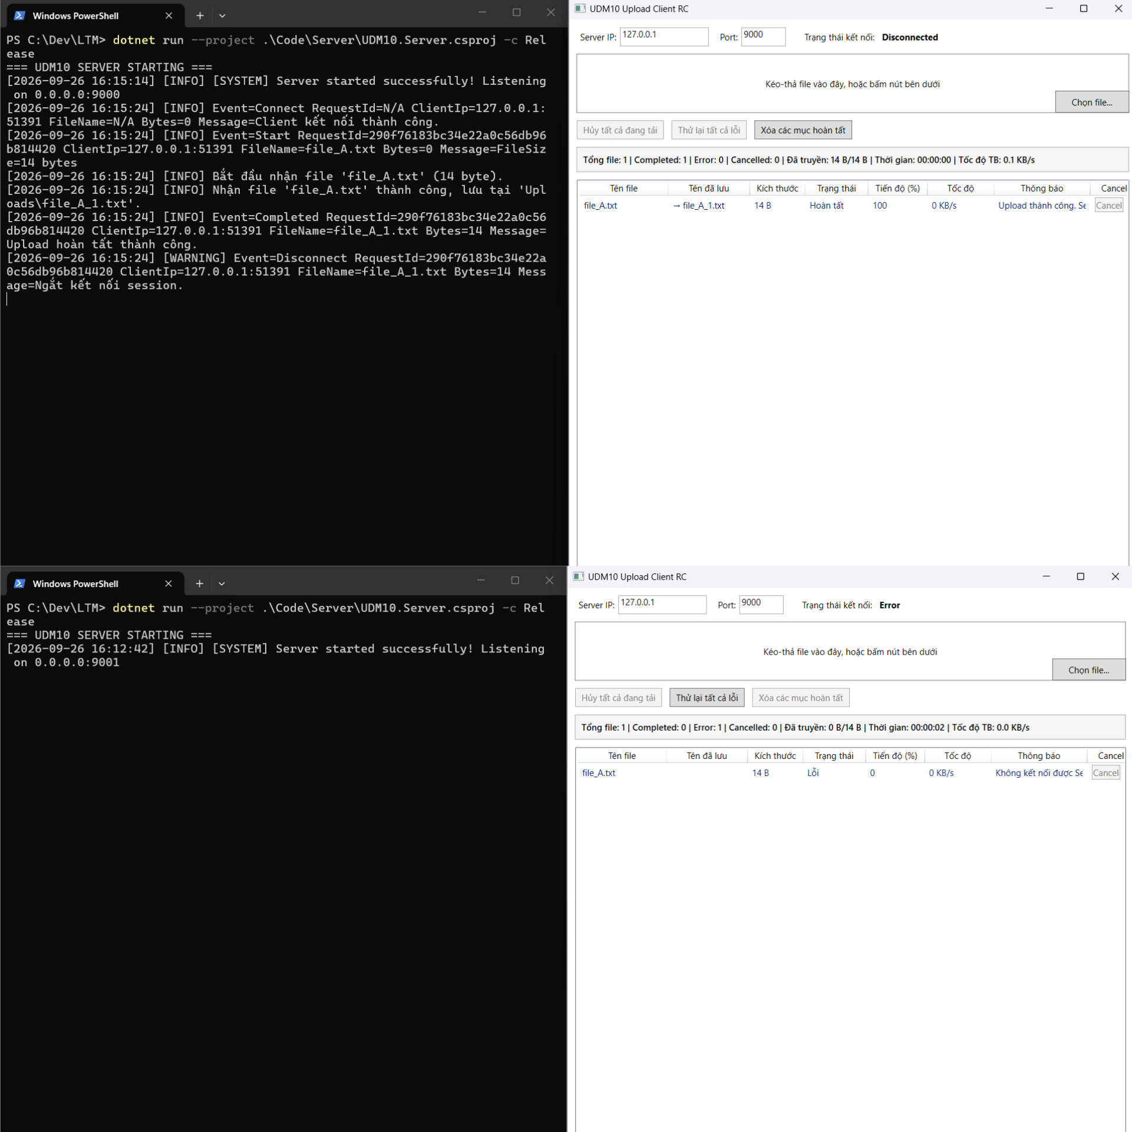
TC_K_002 | Tuần 1 - Server TCP và xử lý kết nối (W1-K02) | Kiểm tra server nhận metadata hợp lệ trong chức năng Server TCP và xử lý kết nối. | Dùng test client gửi request có trường dữ liệu đúng với ca “Server nhận metadata hợp lệ”. Ghi lại JSON gửi đi, phản hồi và ErrorCode. | Request hợp lệ được xử lý; request sai bị từ chối bằng ERROR/ErrorCode phù hợp. Server vẫn tiếp tục nhận kết nối mới. |  |  |  | PASSED | 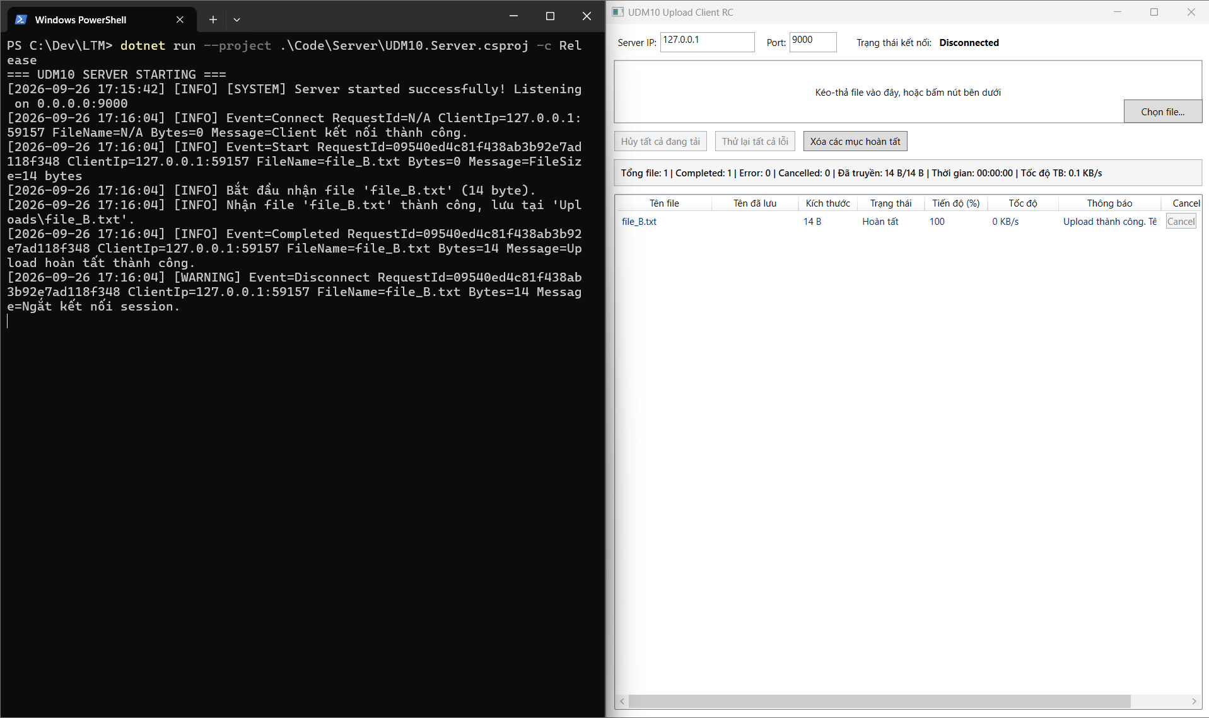
TC_K_003 | Tuần 1 - Server TCP và xử lý kết nối (W1-K03) | Kiểm tra server từ chối metadata sai trong chức năng Server TCP và xử lý kết nối. | Dùng test client gửi request có trường dữ liệu đúng với ca “Server từ chối metadata sai”. Ghi lại JSON gửi đi, phản hồi và ErrorCode. | Request hợp lệ được xử lý; request sai bị từ chối bằng ERROR/ErrorCode phù hợp. Server vẫn tiếp tục nhận kết nối mới. |  |  |  | PASSED | 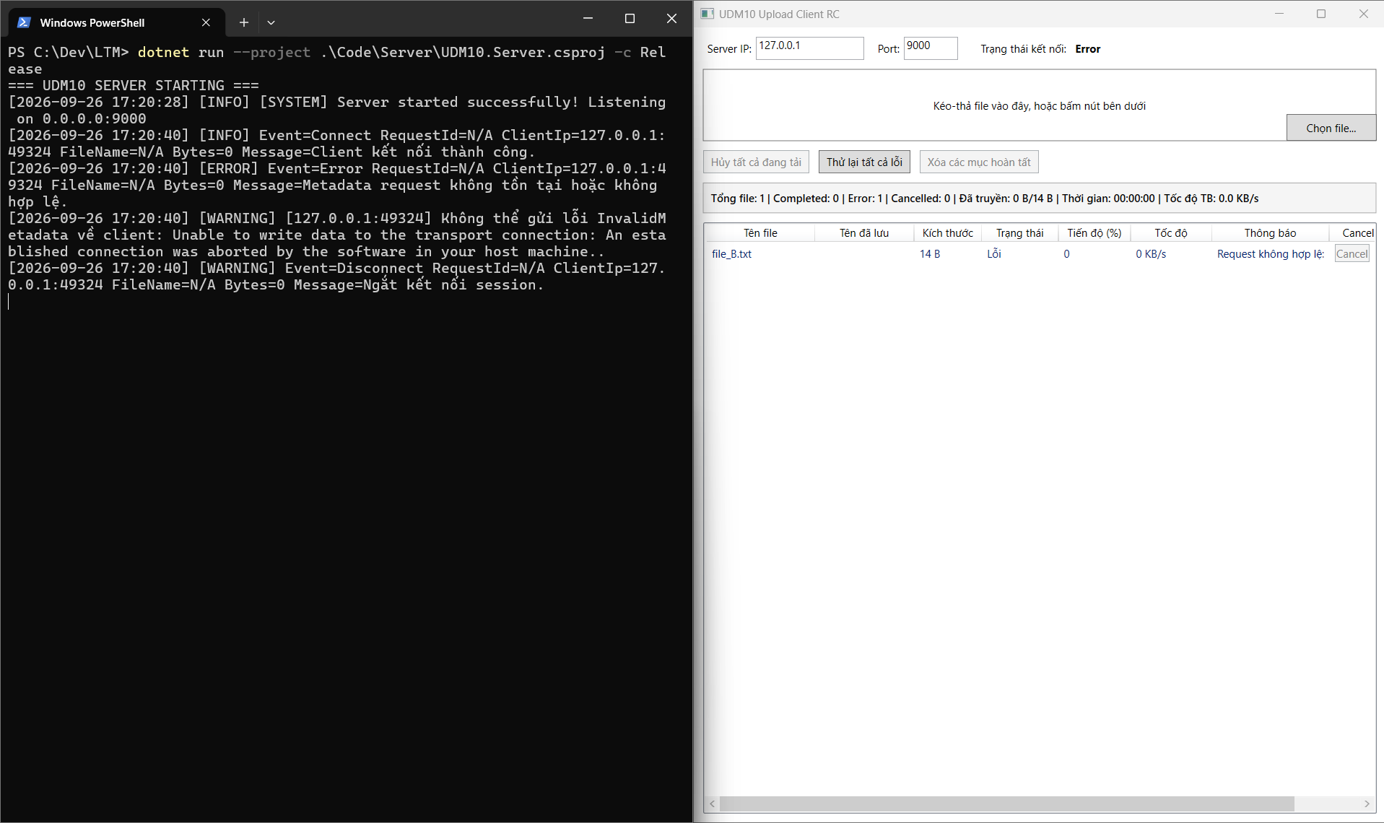
TC_K_004 | Tuần 1 - Server TCP và xử lý kết nối (W1-K04) | Kiểm tra một Client lỗi nhưng Server vẫn chạy trong chức năng Server TCP và xử lý kết nối. | Khởi động Server, tạo kết nối theo ca kiểm thử, quan sát port/process/socket; kết thúc hoặc khởi động lại đúng thời điểm yêu cầu. | Server xử lý vòng đời đúng, giải phóng socket/stream, không treo và có thể khởi động/nhận kết nối lại. |  |  |  | PASSED | 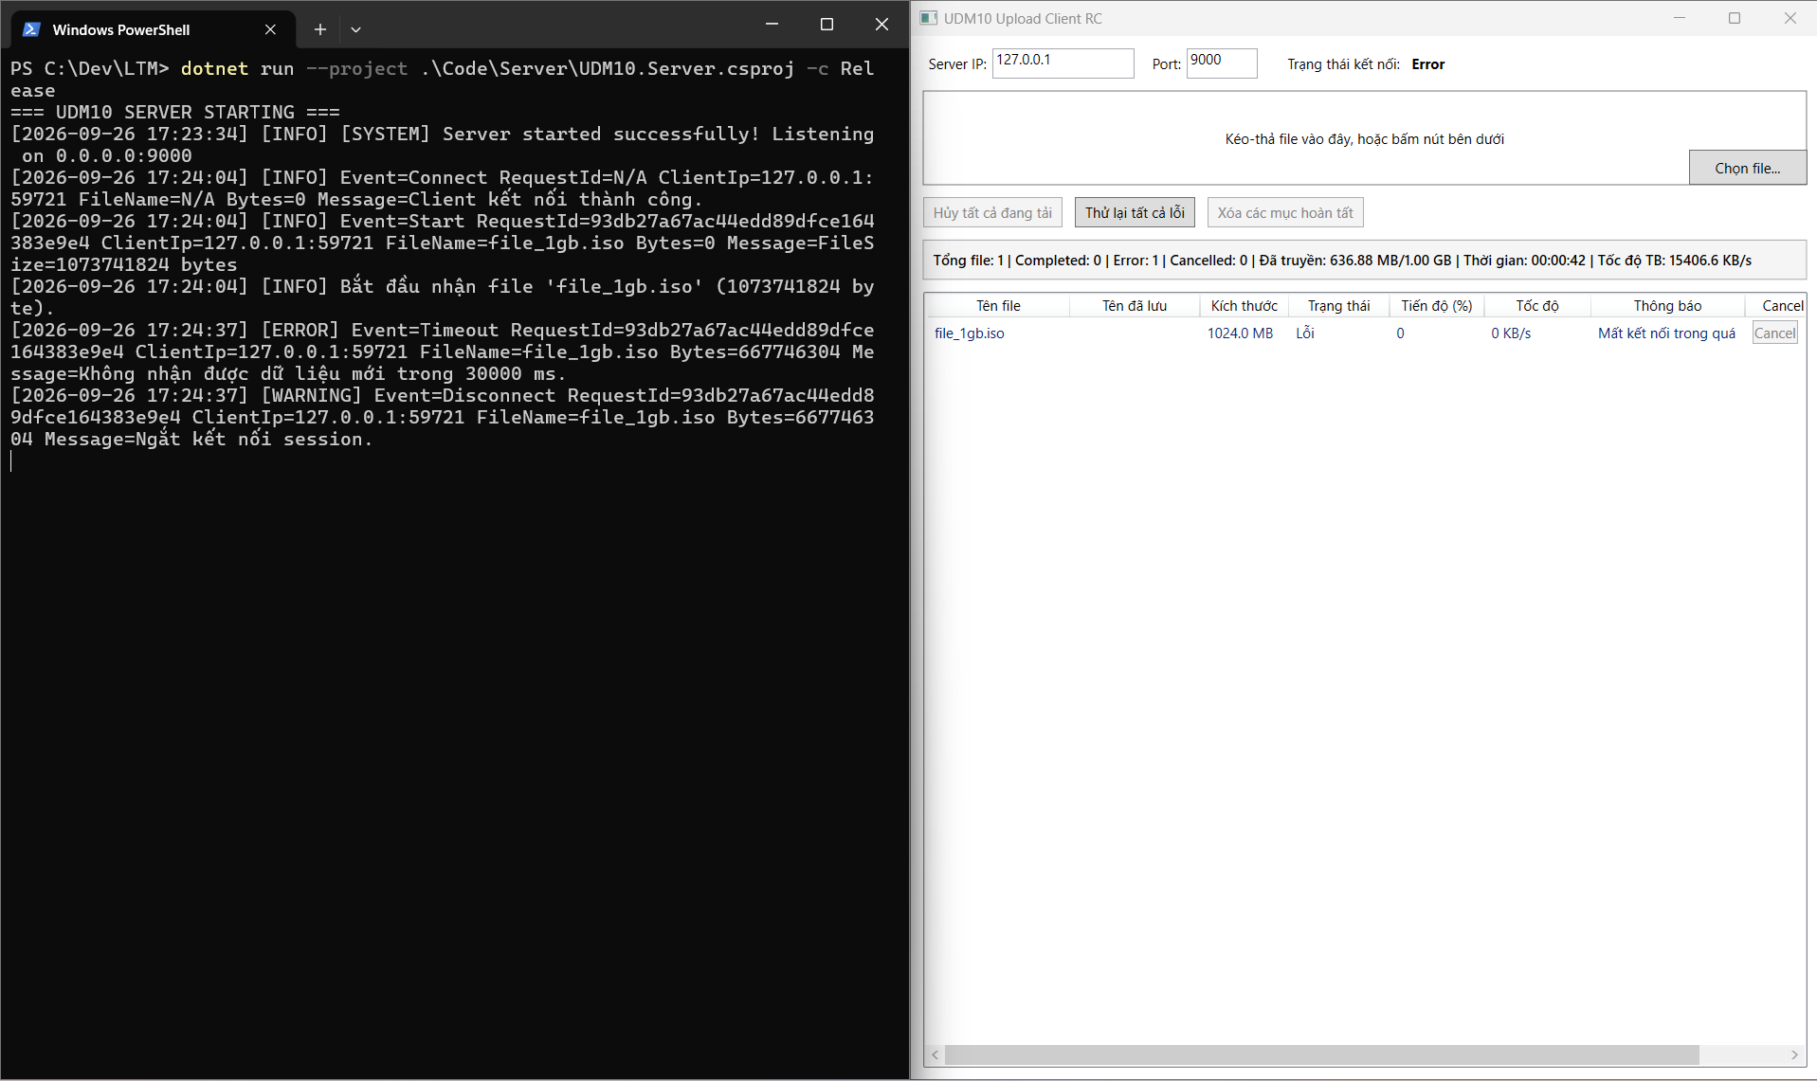
TC_K_005 | Tuần 1 - Luồng truyền một file (BS-W1-03) | Kiểm tra server trả READY và COMPLETED đúng thứ tự trong chức năng Luồng truyền một file. | Khởi động Server và Client từ bản build dùng cho Tuần 1. Chuẩn bị dữ liệu phù hợp, thực hiện tình huống “Server trả READY và COMPLETED đúng thứ tự”, theo dõi giao diện và lưu log liên quan. | Hệ thống xử lý đúng tình huống “Server trả READY và COMPLETED đúng thứ tự”; Client và Server không treo, không phát sinh lỗi ngoài dự kiến. |  |  |  | PASSED | 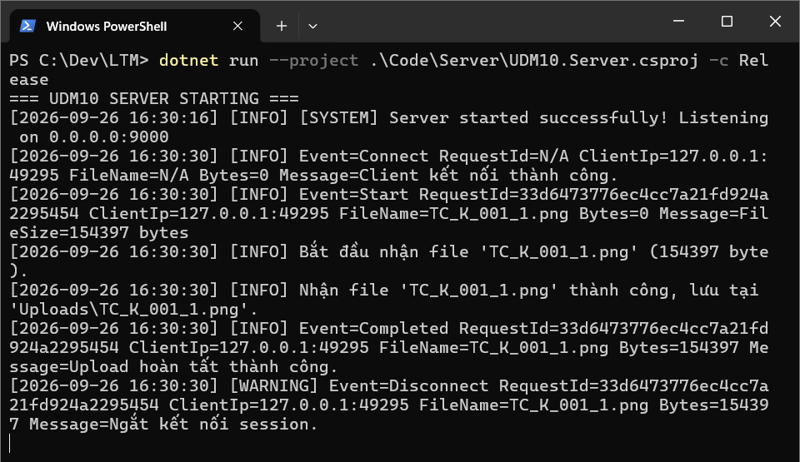
TC_K_006 | Tuần 2 - Server nhận nhiều kết nối (K01) | Kiểm tra một Client kết nối trong chức năng Server nhận nhiều kết nối. | Khởi động Server và Client từ bản build dùng cho Tuần 2. Chuẩn bị dữ liệu phù hợp, thực hiện tình huống “Một Client kết nối”, theo dõi giao diện và lưu log liên quan. | Hệ thống xử lý đúng tình huống “Một Client kết nối”; Client và Server không treo, không phát sinh lỗi ngoài dự kiến. |  |  |  | PASSED | 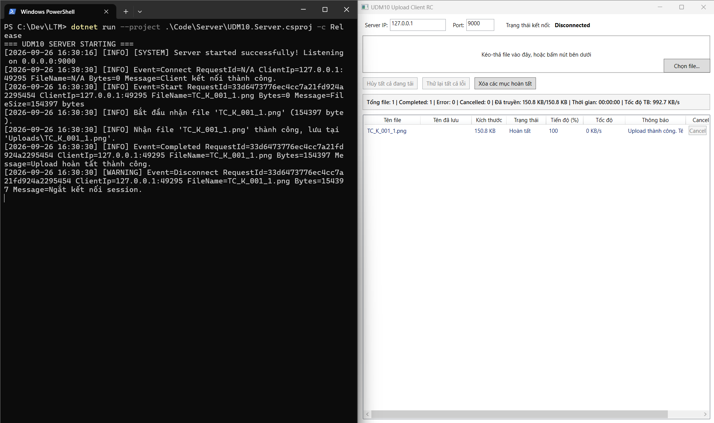
TC_K_007 | Tuần 2 - Server nhận nhiều kết nối (K02) | Kiểm tra ba Client kết nối đồng thời trong chức năng Server nhận nhiều kết nối. | Khởi động Server và Client từ bản build dùng cho Tuần 2. Chuẩn bị dữ liệu phù hợp, thực hiện tình huống “Ba Client kết nối đồng thời”, theo dõi giao diện và lưu log liên quan. | Hệ thống xử lý đúng tình huống “Ba Client kết nối đồng thời”; Client và Server không treo, không phát sinh lỗi ngoài dự kiến. |  |  |  | PASSED
TC_K_008 | Tuần 2 - Server nhận nhiều kết nối (K03) | Kiểm tra một Client ngắt giữa chừng trong chức năng Server nhận nhiều kết nối. | Đang upload file 100 MB thì đóng Client/rút kết nối hoặc dừng gửi dữ liệu quá thời gian timeout; sau đó kết nối lại bằng Client khác. | Phiên lỗi được đóng và cleanup; Server không dừng, tiếp tục accept Client mới; Client hiển thị Error/Disconnected phù hợp. |  |  |  | PASSED | 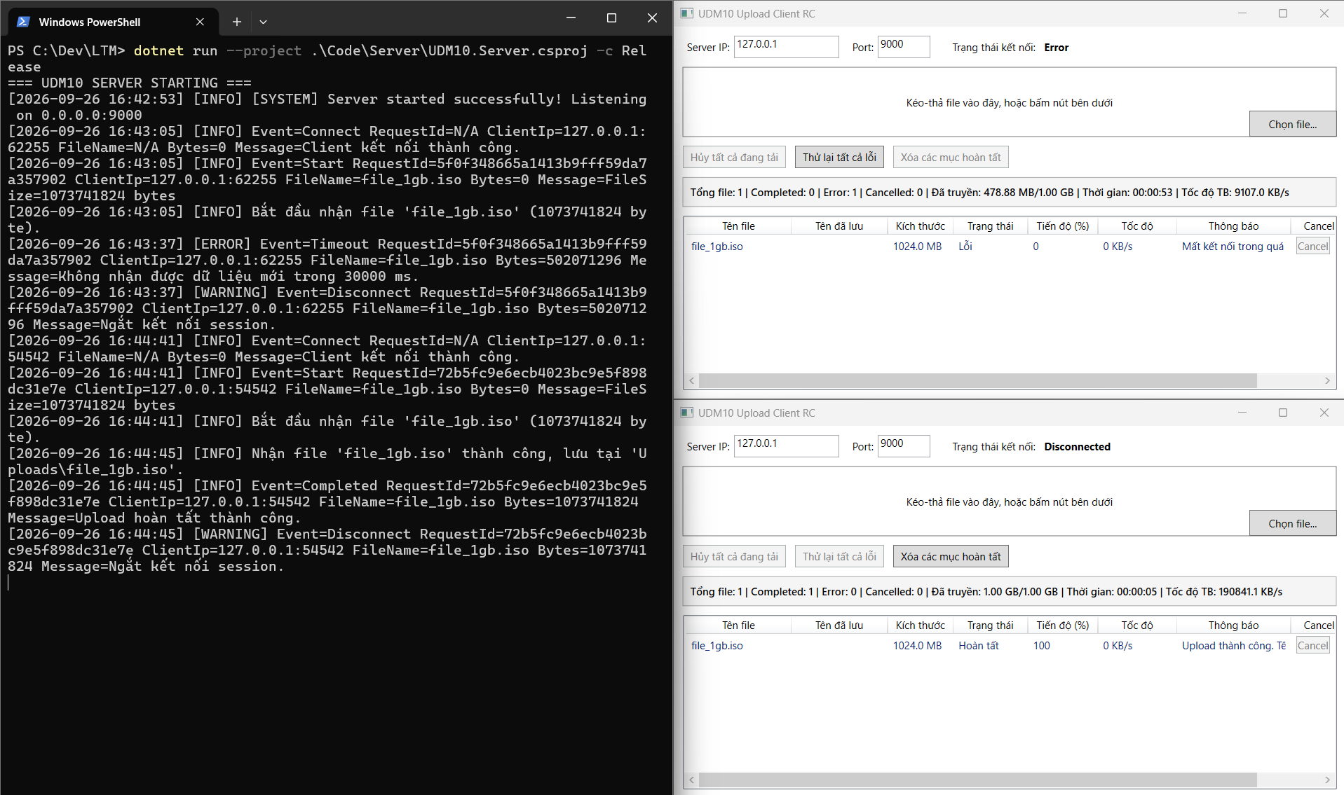
TC_K_009 | Tuần 2 - Server nhận nhiều kết nối (K04) | Kiểm tra client lỗi nhưng Server vẫn nhận Client mới trong chức năng Server nhận nhiều kết nối. | Khởi động Server và Client từ bản build dùng cho Tuần 2. Chuẩn bị dữ liệu phù hợp, thực hiện tình huống “Client lỗi nhưng Server vẫn nhận Client mới”, theo dõi giao diện và lưu log liên quan. | Hệ thống xử lý đúng tình huống “Client lỗi nhưng Server vẫn nhận Client mới”; Client và Server không treo, không phát sinh lỗi ngoài dự kiến. |  |  |  | PASSED
TC_K_010 | Tuần 2 - Storage và kiểm thử tích hợp (BS-W2-05) | Kiểm tra upload bị ngắt và file tạm được xử lý trong chức năng Storage và kiểm thử tích hợp. | Đang upload file 100 MB thì đóng Client/rút kết nối hoặc dừng gửi dữ liệu quá thời gian timeout; sau đó kết nối lại bằng Client khác. | Phiên lỗi được đóng và cleanup; Server không dừng, tiếp tục accept Client mới; Client hiển thị Error/Disconnected phù hợp. |  |  |  | PASSED
TC_K_011 | Tuần 3 - Server quản lý upload session (K05) | Kiểm tra timeout giữa upload trong chức năng Server quản lý upload session. | Đang upload file 100 MB thì đóng Client/rút kết nối hoặc dừng gửi dữ liệu quá thời gian timeout; sau đó kết nối lại bằng Client khác. | Phiên lỗi được đóng và cleanup; Server không dừng, tiếp tục accept Client mới; Client hiển thị Error/Disconnected phù hợp. |  |  |  | PASSED
TC_K_012 | Tuần 3 - Server quản lý upload session (K06) | Kiểm tra client ngắt bất thường trong chức năng Server quản lý upload session. | Đang upload file 100 MB thì đóng Client/rút kết nối hoặc dừng gửi dữ liệu quá thời gian timeout; sau đó kết nối lại bằng Client khác. | Phiên lỗi được đóng và cleanup; Server không dừng, tiếp tục accept Client mới; Client hiển thị Error/Disconnected phù hợp. |  |  |  | PASSED
TC_K_013 | Tuần 3 - Server quản lý upload session (K07) | Kiểm tra một session lỗi nhưng session khác vẫn chạy trong chức năng Server quản lý upload session. | Khởi động Server và Client từ bản build dùng cho Tuần 3. Chuẩn bị dữ liệu phù hợp, thực hiện tình huống “Một session lỗi nhưng session khác vẫn chạy”, theo dõi giao diện và lưu log liên quan. | Hệ thống xử lý đúng tình huống “Một session lỗi nhưng session khác vẫn chạy”; Client và Server không treo, không phát sinh lỗi ngoài dự kiến. |  |  |  | PASSED
TC_K_014 | Tuần 3 - Server quản lý upload session (K08) | Kiểm tra server tiếp tục accept trong chức năng Server quản lý upload session. | Khởi động Server và Client từ bản build dùng cho Tuần 3. Chuẩn bị dữ liệu phù hợp, thực hiện tình huống “Server tiếp tục accept”, theo dõi giao diện và lưu log liên quan. | Hệ thống xử lý đúng tình huống “Server tiếp tục accept”; Client và Server không treo, không phát sinh lỗi ngoài dự kiến. |  |  |  | PASSED
TC_K_015 | Tuần 3 - Server quản lý upload session (K09) | Kiểm tra socket và stream được cleanup trong chức năng Server quản lý upload session. | Theo dõi thư mục Uploads trong khi upload, sau đó tạo Cancel, Error và disconnect. Kiểm tra file .part, file Completed và log cleanup. | File .part chỉ tồn tại khi đang upload; được xóa sau lỗi/hủy; file Completed không bị xóa nhầm. |  |  |  | PASSED | 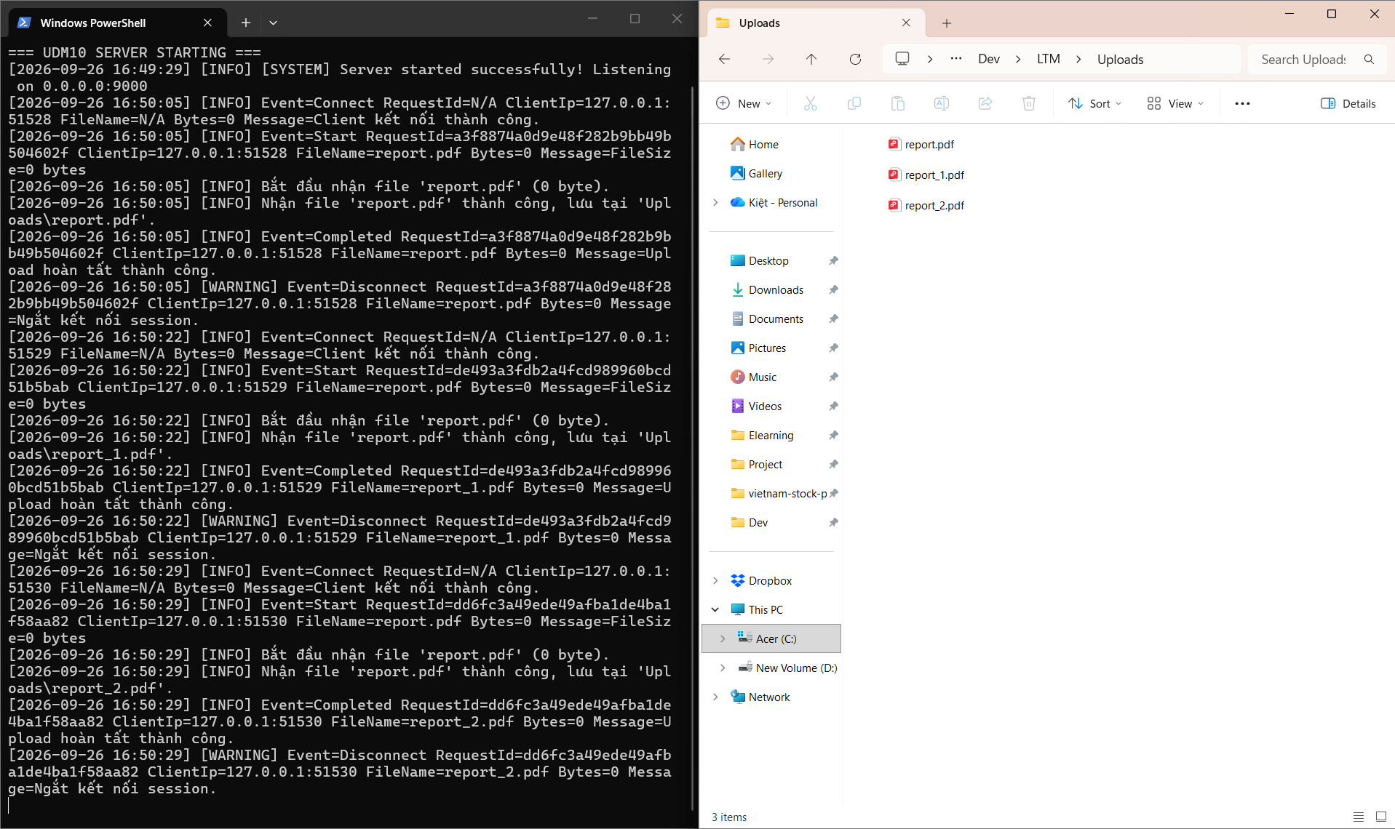
TC_K_016 | Tuần 3 - Storage recovery và integration (BS-W3-03) | Kiểm tra cancel cleanup file .part trong chức năng Storage recovery và integration. | Upload file 100 MB để có đủ thời gian thao tác. Hủy khi file đang Uploading; đồng thời để ít nhất một file khác chạy và một file Waiting. | File bị hủy chuyển Cancelled, slot được giải phóng, file khác tiếp tục; Server không công nhận file thiếu và không còn file .part sau cleanup. |  |  |  | PASSED | 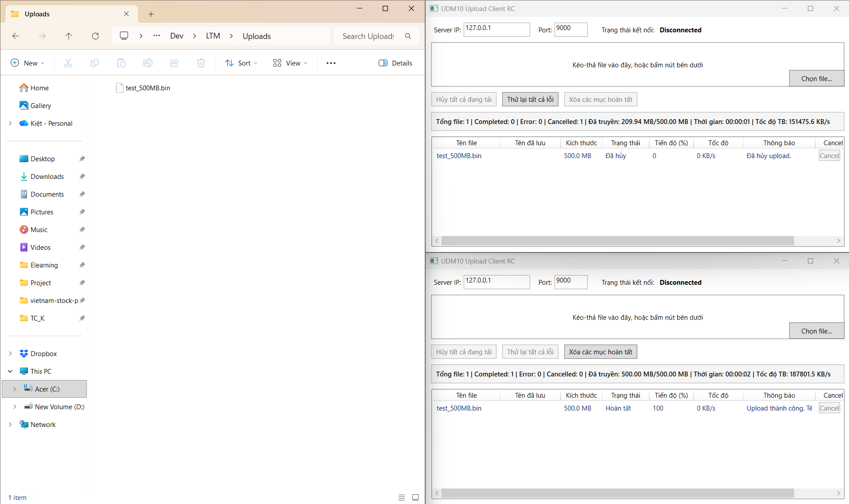
TC_K_017 | Tuần 3 - Storage recovery và integration (BS-W3-04) | Kiểm tra error cleanup file tạm trong chức năng Storage recovery và integration. | Theo dõi thư mục Uploads trong khi upload, sau đó tạo Cancel, Error và disconnect. Kiểm tra file .part, file Completed và log cleanup. | File .part chỉ tồn tại khi đang upload; được xóa sau lỗi/hủy; file Completed không bị xóa nhầm. |  |  |  | PASSED
TC_K_018 | Tuần 4 - Server stability và resource cleanup (K11) | Kiểm tra shutdown khi idle trong chức năng Server stability và resource cleanup. | Khởi động Server và Client từ bản build dùng cho Tuần 4. Chuẩn bị dữ liệu phù hợp, thực hiện tình huống “Shutdown khi idle”, theo dõi giao diện và lưu log liên quan. | Hệ thống xử lý đúng tình huống “Shutdown khi idle”; Client và Server không treo, không phát sinh lỗi ngoài dự kiến. |  |  |  | PASSED | 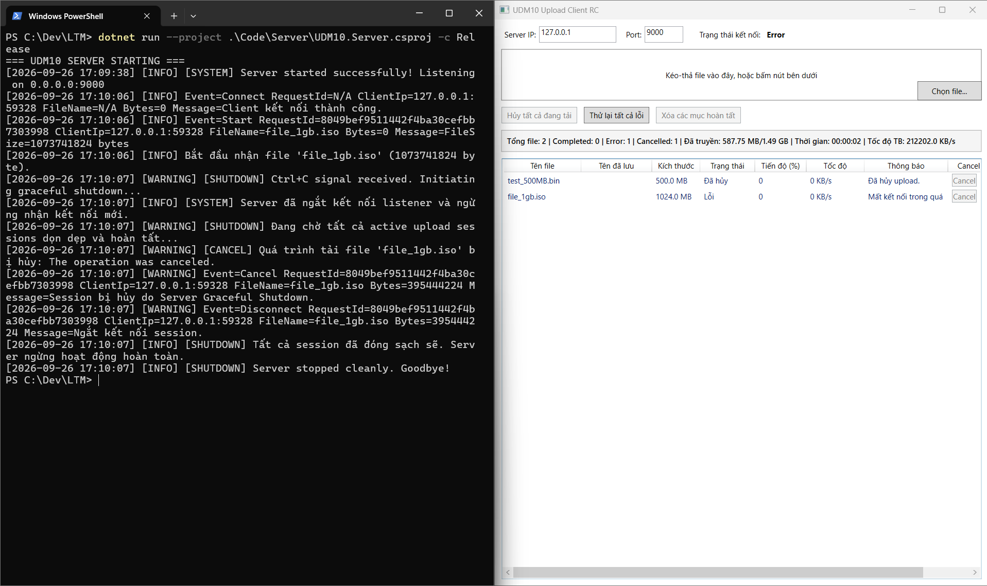
TC_K_019 | Tuần 4 - Server stability và resource cleanup (K12) | Kiểm tra shutdown khi đang upload trong chức năng Server stability và resource cleanup. | Khởi động Server và Client từ bản build dùng cho Tuần 4. Chuẩn bị dữ liệu phù hợp, thực hiện tình huống “Shutdown khi đang upload”, theo dõi giao diện và lưu log liên quan. | Hệ thống xử lý đúng tình huống “Shutdown khi đang upload”; Client và Server không treo, không phát sinh lỗi ngoài dự kiến. |  |  |  | PASSED
TC_K_020 | Tuần 4 - Server stability và resource cleanup (K13) | Kiểm tra client disconnect trong chức năng Server stability và resource cleanup. | Đang upload file 100 MB thì đóng Client/rút kết nối hoặc dừng gửi dữ liệu quá thời gian timeout; sau đó kết nối lại bằng Client khác. | Phiên lỗi được đóng và cleanup; Server không dừng, tiếp tục accept Client mới; Client hiển thị Error/Disconnected phù hợp. |  |  |  | PASSED
TC_K_021 | Tuần 4 - Server stability và resource cleanup (K14) | Kiểm tra nhiều Client trong chức năng Server stability và resource cleanup. | Khởi động Server và Client từ bản build dùng cho Tuần 4. Chuẩn bị dữ liệu phù hợp, thực hiện tình huống “Nhiều Client”, theo dõi giao diện và lưu log liên quan. | Hệ thống xử lý đúng tình huống “Nhiều Client”; Client và Server không treo, không phát sinh lỗi ngoài dự kiến. |  |  |  | PASSED
TC_K_022 | Tuần 4 - Server stability và resource cleanup (K15) | Kiểm tra server vẫn chạy sau Client lỗi trong chức năng Server stability và resource cleanup. | Khởi động Server, tạo kết nối theo ca kiểm thử, quan sát port/process/socket; kết thúc hoặc khởi động lại đúng thời điểm yêu cầu. | Server xử lý vòng đời đúng, giải phóng socket/stream, không treo và có thể khởi động/nhận kết nối lại. |  |  |  | PASSED
TC_K_023 | Tuần 4 - Server stability và resource cleanup (K16) | Kiểm tra socket và stream cleanup trong chức năng Server stability và resource cleanup. | Theo dõi thư mục Uploads trong khi upload, sau đó tạo Cancel, Error và disconnect. Kiểm tra file .part, file Completed và log cleanup. | File .part chỉ tồn tại khi đang upload; được xóa sau lỗi/hủy; file Completed không bị xóa nhầm. |  |  |  | PASSED
TC_K_024 | Tuần 4 - Server stability và resource cleanup (K17) | Kiểm tra timeout trong chức năng Server stability và resource cleanup. | Đang upload file 100 MB thì đóng Client/rút kết nối hoặc dừng gửi dữ liệu quá thời gian timeout; sau đó kết nối lại bằng Client khác. | Phiên lỗi được đóng và cleanup; Server không dừng, tiếp tục accept Client mới; Client hiển thị Error/Disconnected phù hợp. |  |  |  | PASSED
TC_K_025 | Tuần 4 - Server stability và resource cleanup (K18) | Kiểm tra sai port trong chức năng Server stability và resource cleanup. | Đổi port ở file cấu hình của cả Client và Server, thử đúng port rồi thử sai port/port đang bị chiếm. | Đúng port kết nối được; sai port trả thông báo rõ; không có giá trị hard-code làm Client và Server lệch cấu hình. |  |  |  | PASSED
TC_K_026 | Tuần 4 - Server stability và resource cleanup (K19) | Kiểm tra restart Server rồi chạy lại trong chức năng Server stability và resource cleanup. | Khởi động Server, tạo kết nối theo ca kiểm thử, quan sát port/process/socket; kết thúc hoặc khởi động lại đúng thời điểm yêu cầu. | Server xử lý vòng đời đúng, giải phóng socket/stream, không treo và có thể khởi động/nhận kết nối lại. |  |  |  | PASSED
TC_K_027 | Tuần 4 - Stress và regression (BS-W4-06) | Kiểm tra file .part được cleanup trong chức năng Stress và regression. | Theo dõi thư mục Uploads trong khi upload, sau đó tạo Cancel, Error và disconnect. Kiểm tra file .part, file Completed và log cleanup. | File .part chỉ tồn tại khi đang upload; được xóa sau lỗi/hủy; file Completed không bị xóa nhầm. |  |  |  | PASSED | 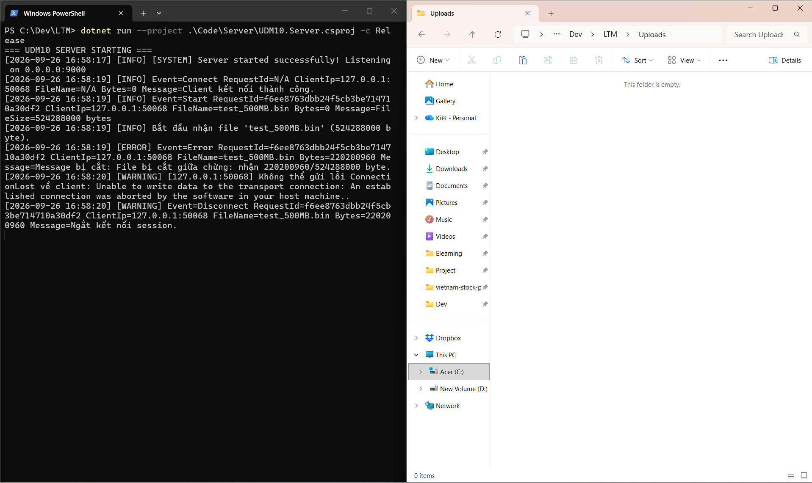
TC_K_028 | Tuần 4 - Stress và regression (BS-W4-07) | Kiểm tra client disconnect trong chức năng Stress và regression. | Đang upload file 100 MB thì đóng Client/rút kết nối hoặc dừng gửi dữ liệu quá thời gian timeout; sau đó kết nối lại bằng Client khác. | Phiên lỗi được đóng và cleanup; Server không dừng, tiếp tục accept Client mới; Client hiển thị Error/Disconnected phù hợp. |  |  |  | PASSED
TC_K_029 | Tuần 4 - Stress và regression (BS-W4-08) | Kiểm tra server disconnect trong chức năng Stress và regression. | Đang upload file 100 MB thì đóng Client/rút kết nối hoặc dừng gửi dữ liệu quá thời gian timeout; sau đó kết nối lại bằng Client khác. | Phiên lỗi được đóng và cleanup; Server không dừng, tiếp tục accept Client mới; Client hiển thị Error/Disconnected phù hợp. |  |  |  | PASSED
TC_K_030 | Tuần 5 - Server trả kết quả lưu file (W5-K01) | Kiểm tra server trả report_1.pdf khi trùng tên trong chức năng Server trả kết quả lưu file. | Upload ba file cùng tên report.pdf nhưng khác nội dung. Kiểm tra tên lưu, phản hồi SavedFileName và từng file trên Server. | Không ghi đè file cũ; tên lưu lần lượt theo quy tắc report.pdf, report_1.pdf, report_2.pdf và Client hiển thị đúng tên thực tế. |  |  |  | PASSED
TC_K_031 | Tuần 5 - Server trả kết quả lưu file (W5-K02) | Kiểm tra server không lộ đường dẫn tuyệt đối trong chức năng Server trả kết quả lưu file. | Khởi động Server và Client từ bản build dùng cho Tuần 5. Chuẩn bị dữ liệu phù hợp, thực hiện tình huống “Server không lộ đường dẫn tuyệt đối”, theo dõi giao diện và lưu log liên quan. | Hệ thống xử lý đúng tình huống “Server không lộ đường dẫn tuyệt đối”; Client và Server không treo, không phát sinh lỗi ngoài dự kiến. |  |  |  | PASSED | 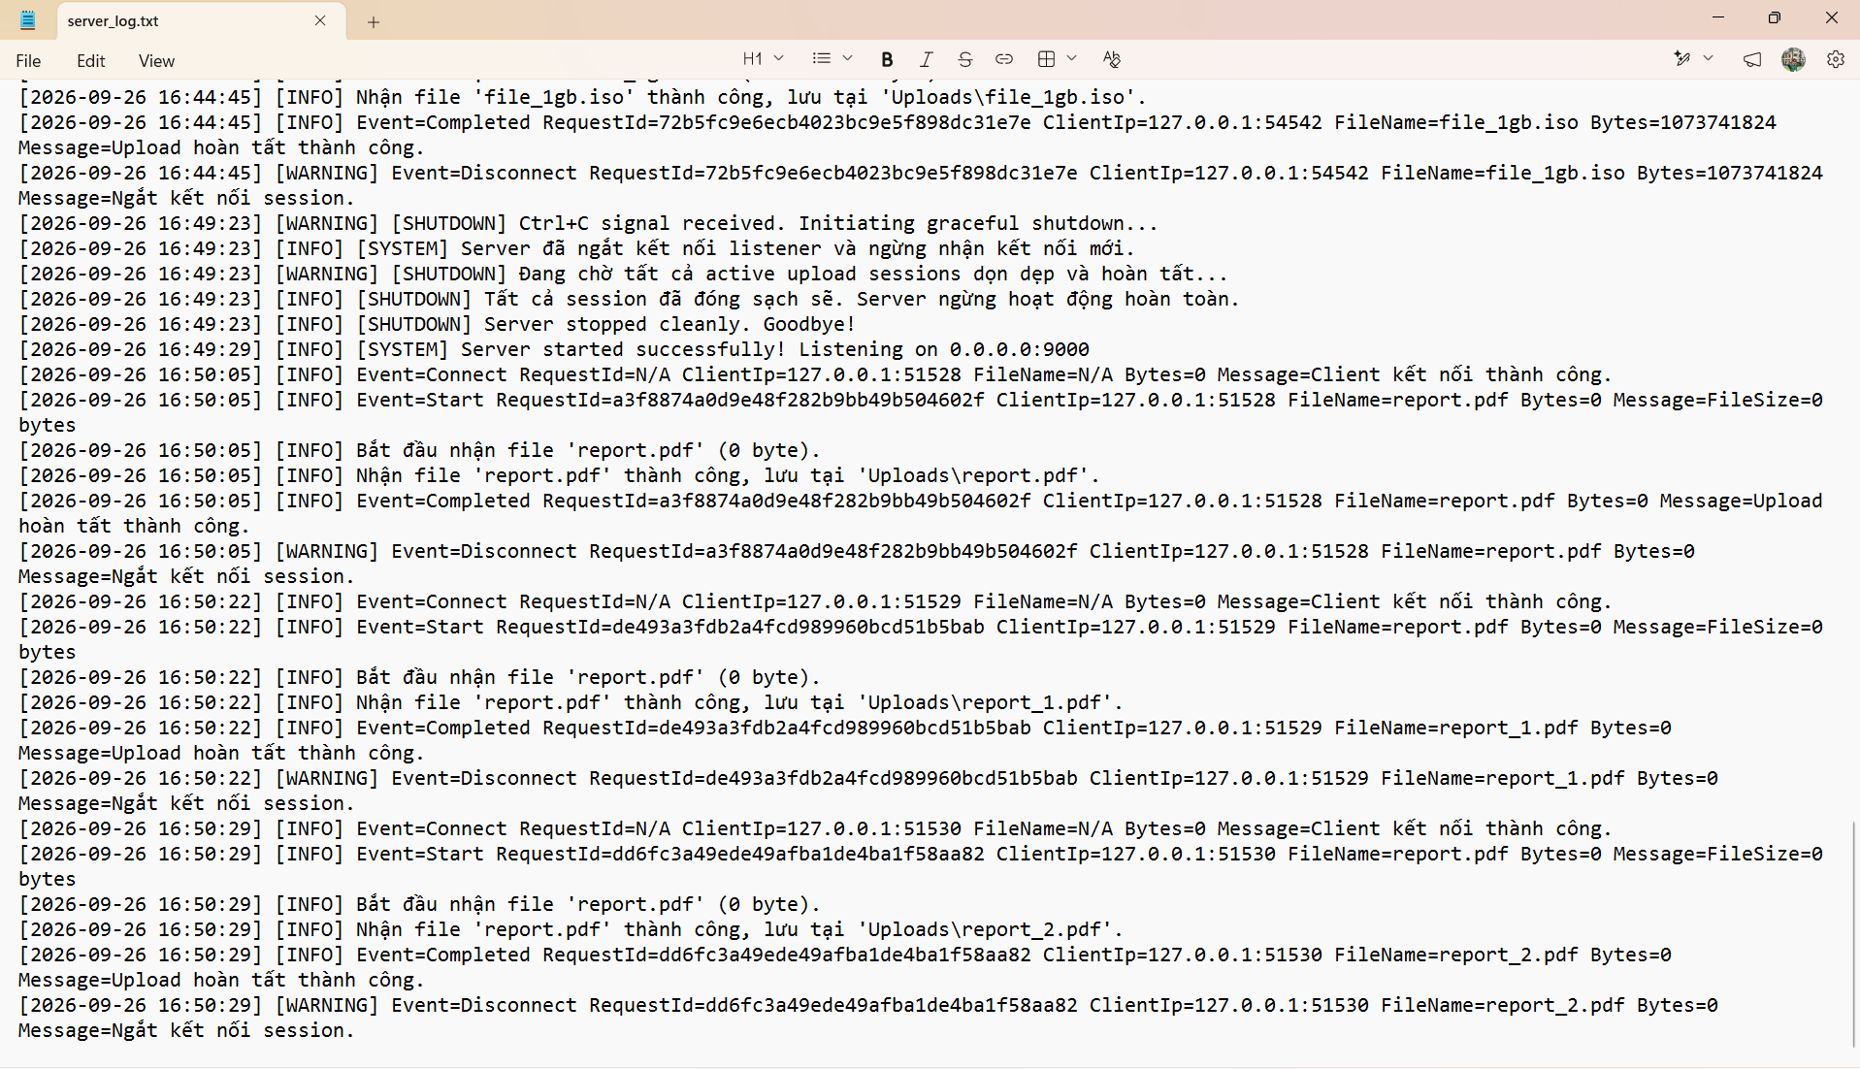
TC_K_032 | Tuần 5 - Server trả kết quả lưu file (W5-K03) | Kiểm tra file sai hash không được báo Completed trong chức năng Server trả kết quả lưu file. | Tính SHA-256 file gốc, upload qua mạng, tính lại tại Server; lặp lại với một file bị sửa/thiếu byte bằng test client. | File đầy đủ có hash trùng; file thiếu hoặc sai hash không được báo Completed và được ghi nhận lỗi rõ ràng. |  |  |  | PASSED | 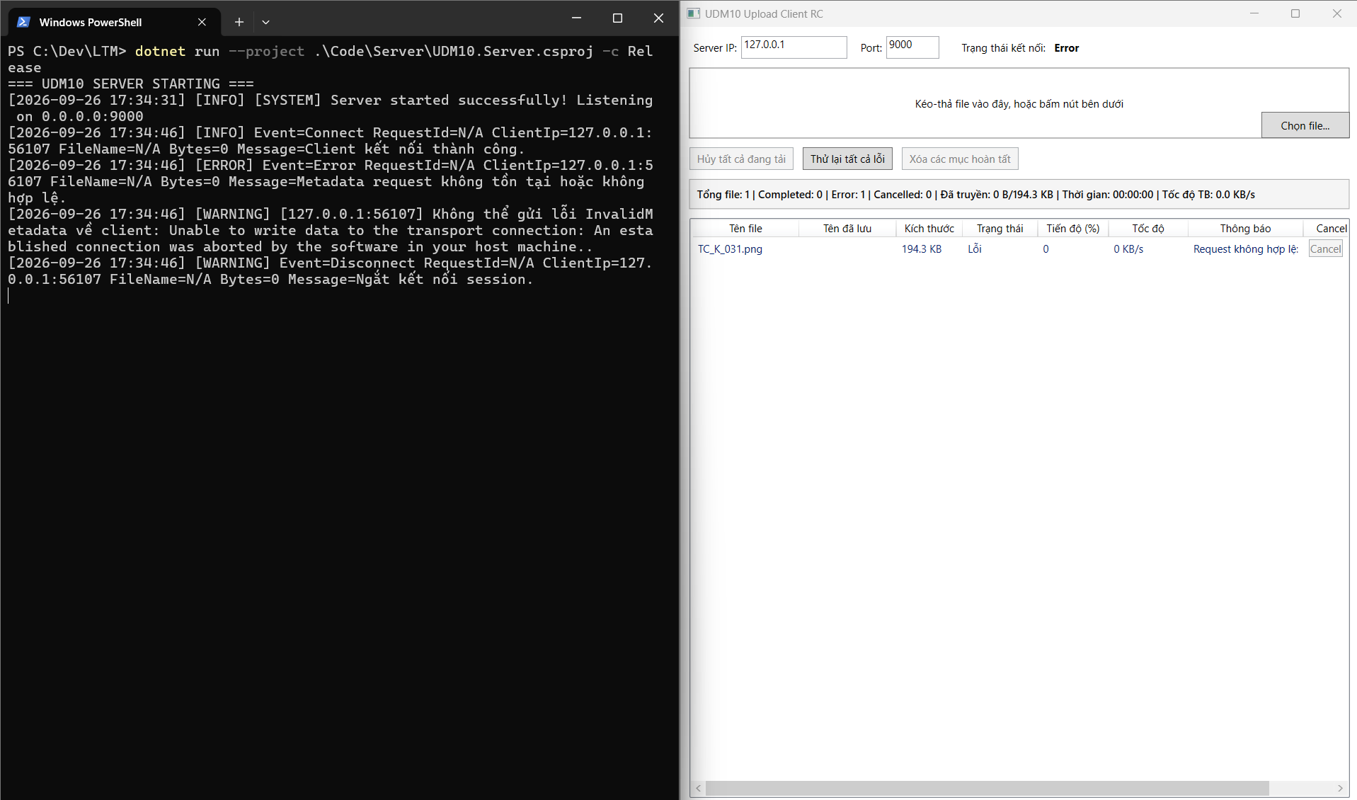
TC_K_033 | Tuần 5 - Server trả kết quả lưu file (W5-K04) | Kiểm tra hủy hàng loạt không còn file .part trong chức năng Server trả kết quả lưu file. | Upload file 100 MB để có đủ thời gian thao tác. Hủy khi file đang Uploading; đồng thời để ít nhất một file khác chạy và một file Waiting. | File bị hủy chuyển Cancelled, slot được giải phóng, file khác tiếp tục; Server không công nhận file thiếu và không còn file .part sau cleanup. |  |  |  | PASSED
TC_K_034 | Tuần 5 - Server trả kết quả lưu file (W5-K05) | Kiểm tra mất kết nối không còn file .part trong chức năng Server trả kết quả lưu file. | Đang upload file 100 MB thì đóng Client/rút kết nối hoặc dừng gửi dữ liệu quá thời gian timeout; sau đó kết nối lại bằng Client khác. | Phiên lỗi được đóng và cleanup; Server không dừng, tiếp tục accept Client mới; Client hiển thị Error/Disconnected phù hợp. |  |  |  | PASSED

Võ Nhật Linh
Test case của Võ Nhật Linh

Mã test case | Tên màn hình / chức năng | Mô tả | Dữ liệu / kịch bản | Kết quả mong đợi | Kết quả test 1 | Kết quả test 2 | Kết quả test 3 | Trạng thái | Minh chứng
TC_L_001 | Tuần 1 - Server lưu file và log (W1-L01) | Kiểm tra upload file txt nhỏ trong chức năng Server lưu file và log. | Khởi động Server và Client từ bản build dùng cho Tuần 1. Chuẩn bị dữ liệu phù hợp, thực hiện tình huống “Upload file txt nhỏ”, theo dõi giao diện và lưu log liên quan. | Hệ thống xử lý đúng tình huống “Upload file txt nhỏ”; Client và Server không treo, không phát sinh lỗi ngoài dự kiến. |  |  |  | PASSED | 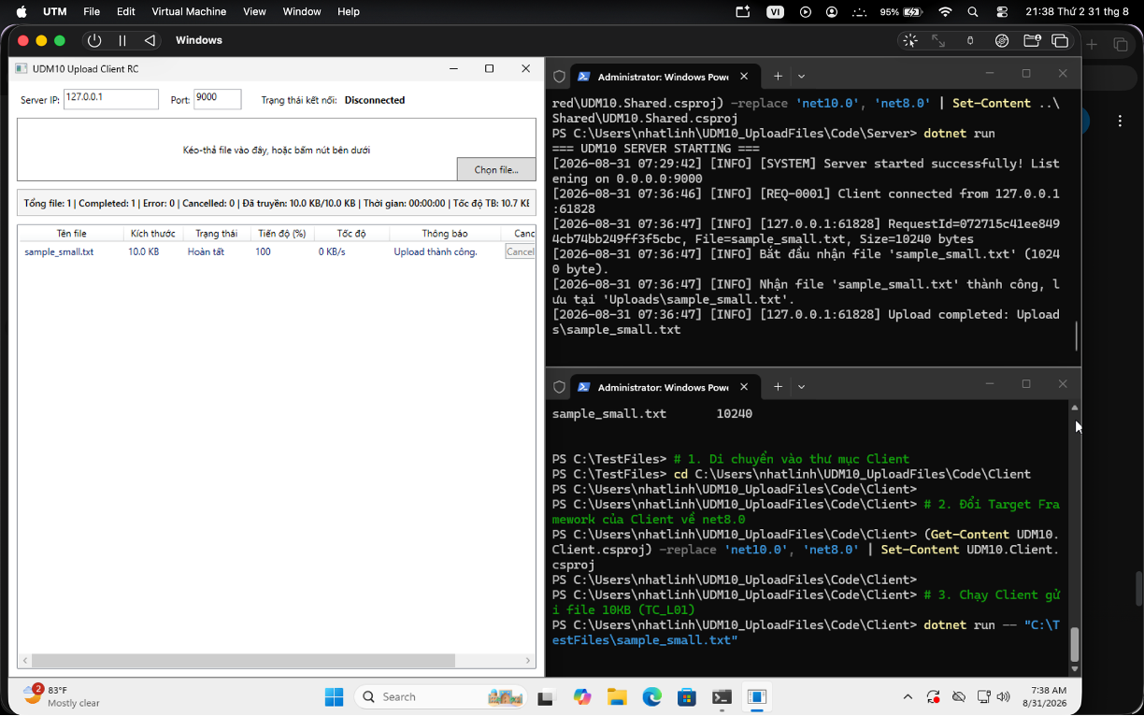 Nhóm bổ sung ảnh/log sau
TC_L_002 | Tuần 1 - Server lưu file và log (W1-L02) | Kiểm tra upload file png và pdf trong chức năng Server lưu file và log. | Khởi động Server và Client từ bản build dùng cho Tuần 1. Chuẩn bị dữ liệu phù hợp, thực hiện tình huống “Upload file png và pdf”, theo dõi giao diện và lưu log liên quan. | Hệ thống xử lý đúng tình huống “Upload file png và pdf”; Client và Server không treo, không phát sinh lỗi ngoài dự kiến. |  |  |  | 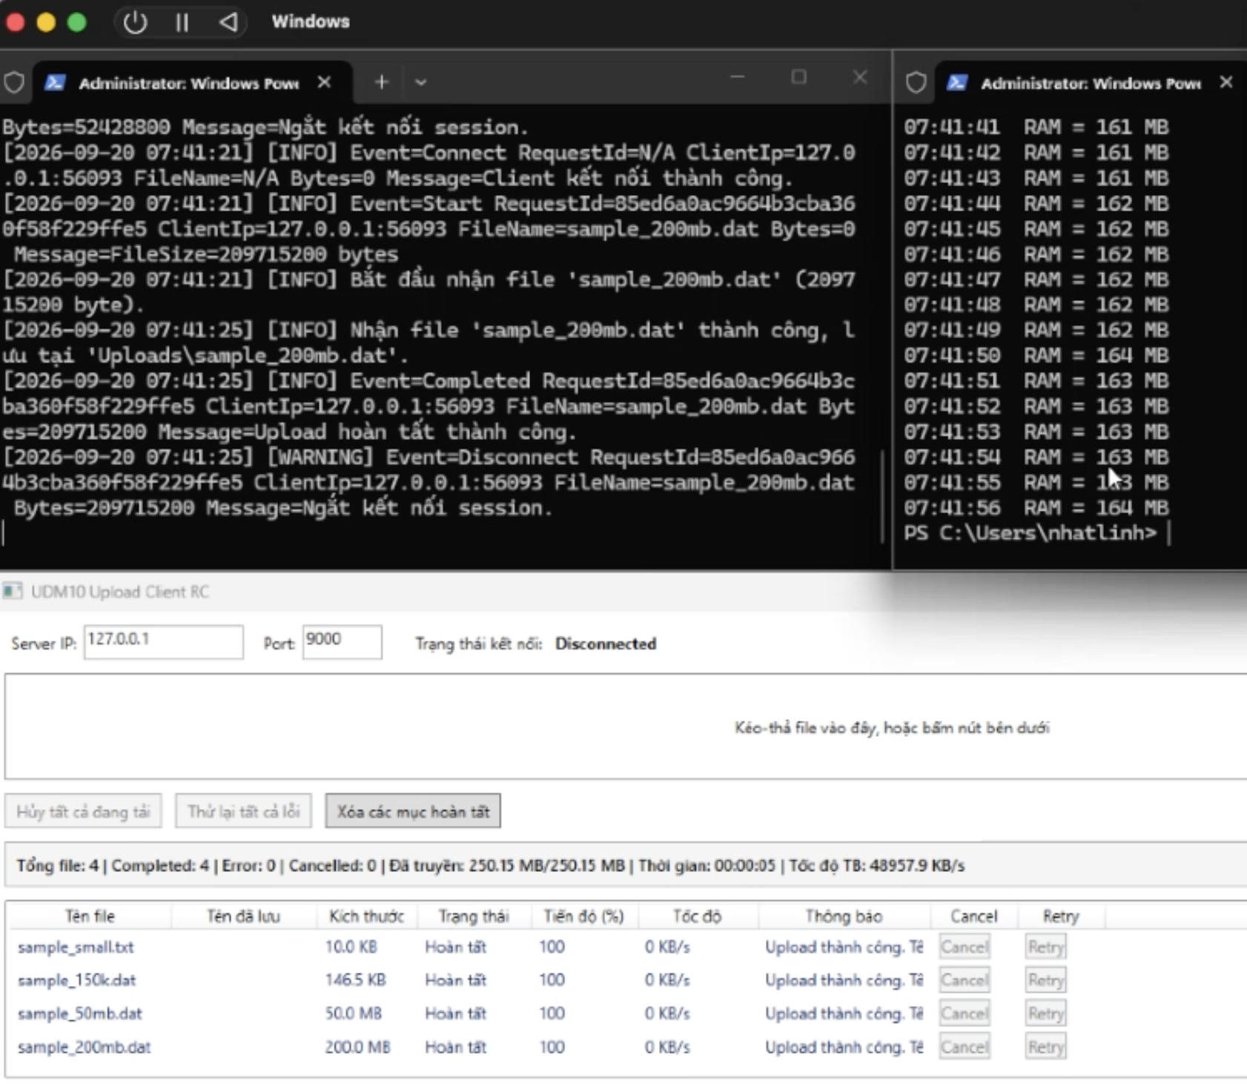 PASSED | 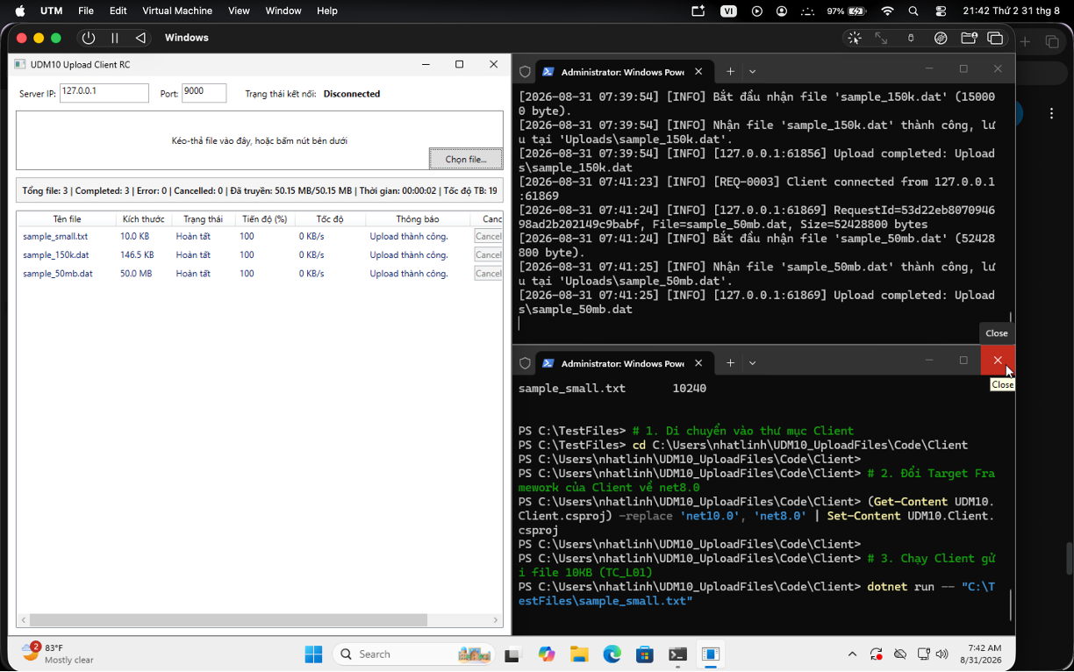 Nhóm bổ sung ảnh/log sau
TC_L_003 | Tuần 1 - Server lưu file và log (W1-L03) | Kiểm tra upload file có tên tiếng Việt trong chức năng Server lưu file và log. | Khởi động Server và Client từ bản build dùng cho Tuần 1. Chuẩn bị dữ liệu phù hợp, thực hiện tình huống “Upload file có tên tiếng Việt”, theo dõi giao diện và lưu log liên quan. | Hệ thống xử lý đúng tình huống “Upload file có tên tiếng Việt”; Client và Server không treo, không phát sinh lỗi ngoài dự kiến. |  |  |  |  PASSED | Nhóm bổ sung ảnh/log sau
TC_L_004 | Tuần 1 - Server lưu file và log (W1-L04) | Kiểm tra so sánh kích thước và nội dung file Client Server trong chức năng Server lưu file và log. | Tính SHA-256 file gốc, upload qua mạng, tính lại tại Server; lặp lại với một file bị sửa/thiếu byte bằng test client. | File đầy đủ có hash trùng; file thiếu hoặc sai hash không được báo Completed và được ghi nhận lỗi rõ ràng. |  |  |  | 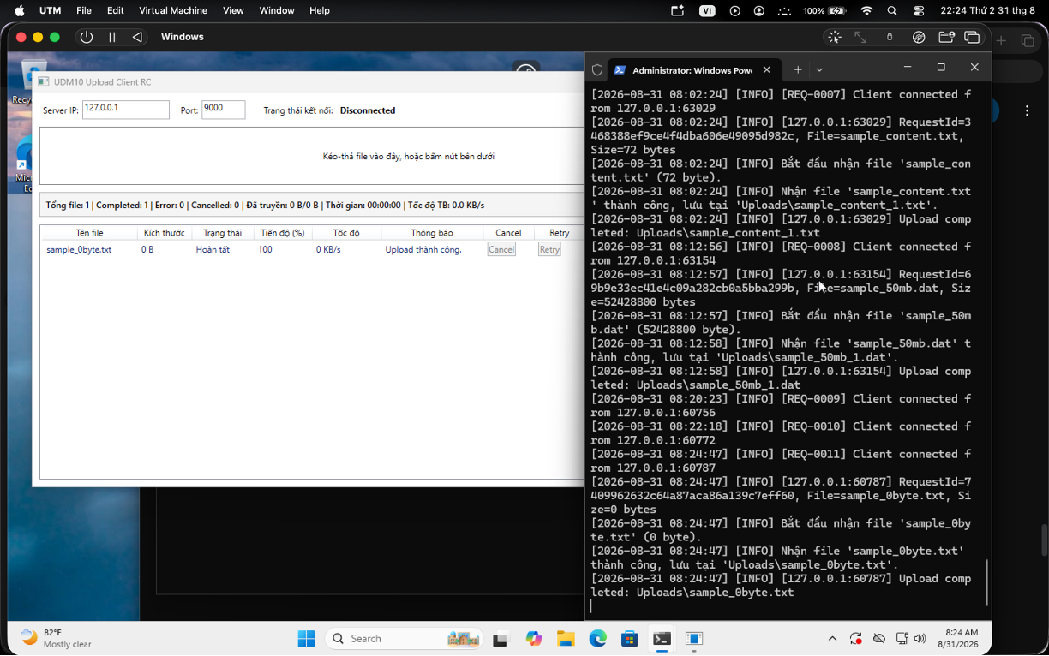 PASSED | Nhóm bổ sung ảnh/log sau
TC_L_005 | Tuần 1 - Luồng truyền một file (BS-W1-04) | Kiểm tra file được gửi theo chunk không nạp toàn bộ vào RAM trong chức năng Luồng truyền một file. | Upload file lớn theo mức tải ghi trong ca kiểm thử. Ghi thời gian, MB/s, RAM và CPU trước, trong và sau khi chạy; lặp lại tối thiểu hai lần. | Upload hoàn tất, file mở được; RAM không tăng theo toàn bộ kích thước file; số liệu thời gian, throughput, CPU/RAM được ghi đầy đủ. |  |  |  | 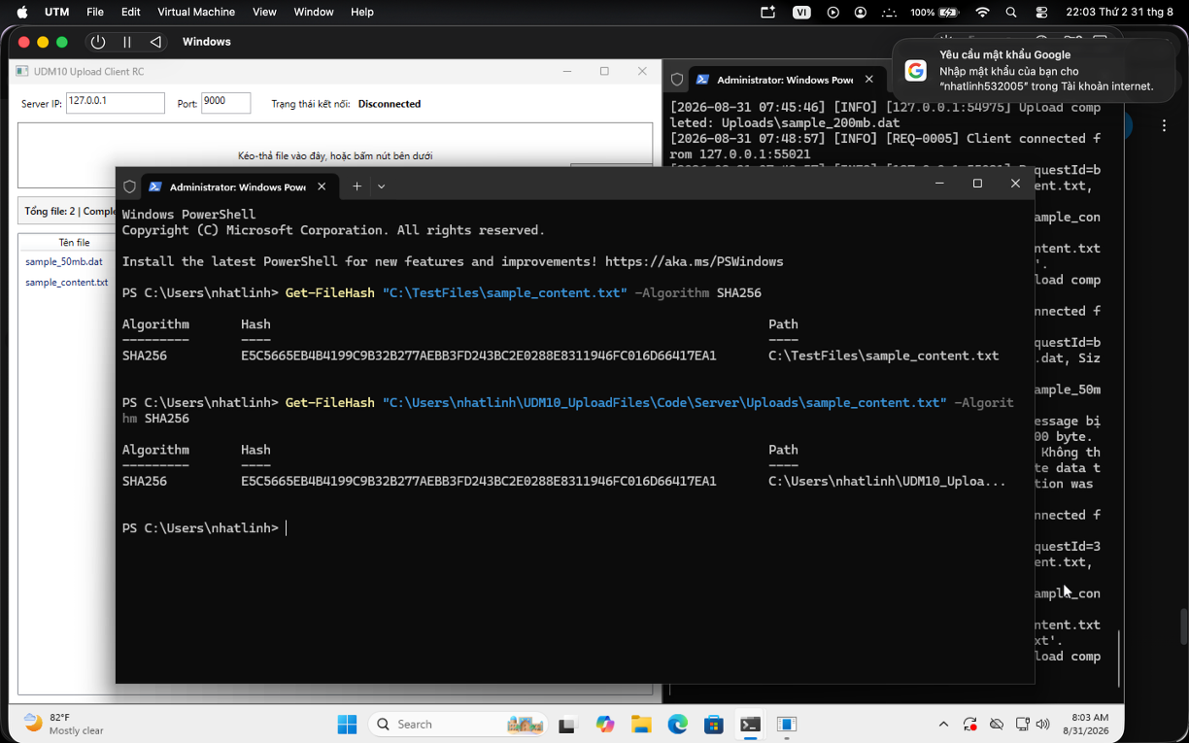 PASSED | Nhóm bổ sung ảnh/log sau
TC_L_006 | Tuần 2 - Truyền file theo chunk (L01) | Kiểm tra file nhỏ trong chức năng Truyền file theo chunk. | Dùng file txt khoảng 10 KB có tên tiếng Việt. Chọn file, bắt đầu upload, chờ trạng thái cuối rồi mở file tại thư mục Server. | File chuyển từ Waiting sang Uploading và Completed; kích thước/nội dung phía Server khớp file gốc. |  |  |  | 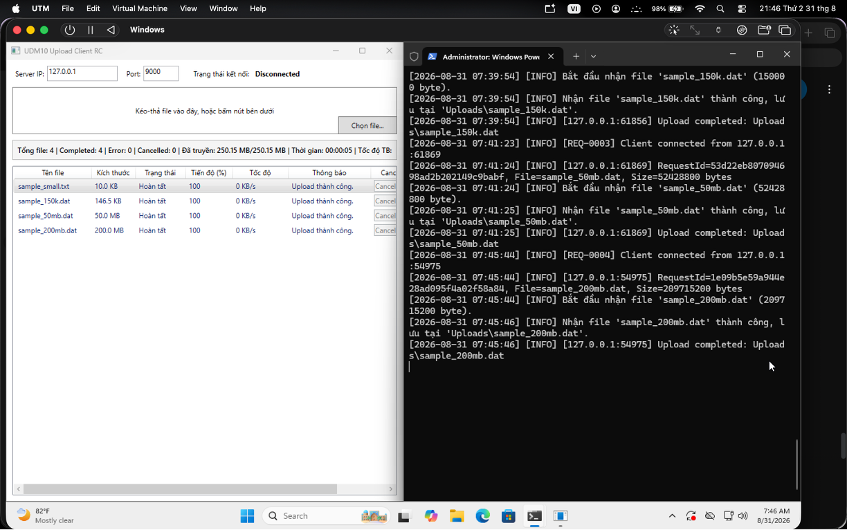 PASSED | Nhóm bổ sung ảnh/log sau
TC_L_007 | Tuần 2 - Truyền file theo chunk (L02) | Kiểm tra file lớn trong chức năng Truyền file theo chunk. | Upload file lớn theo mức tải ghi trong ca kiểm thử. Ghi thời gian, MB/s, RAM và CPU trước, trong và sau khi chạy; lặp lại tối thiểu hai lần. | Upload hoàn tất, file mở được; RAM không tăng theo toàn bộ kích thước file; số liệu thời gian, throughput, CPU/RAM được ghi đầy đủ. |  |  |  | 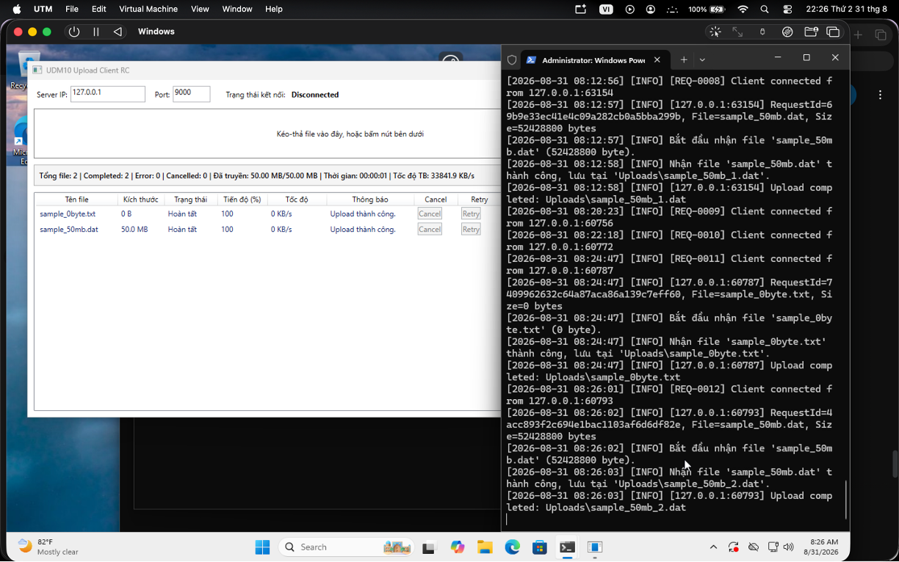 PASSED | Nhóm bổ sung ảnh/log sau
TC_L_008 | Tuần 2 - Truyền file theo chunk (L03) | Kiểm tra file không chia hết kích thước chunk trong chức năng Truyền file theo chunk. | Upload file có kích thước biết trước; so sánh tổng byte Client gửi, Server nhận và size trên đĩa. Lặp lại bằng cách ngắt trước byte cuối. | Ba giá trị byte khớp khi thành công; file thiếu không được đổi từ .part thành file hoàn chỉnh. |  |  |  | PASSED | 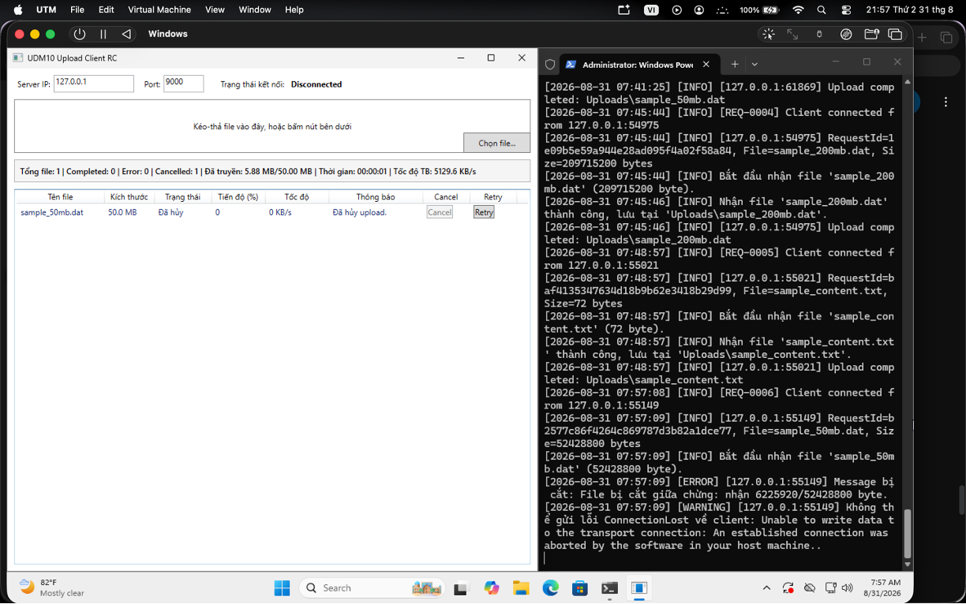 Nhóm bổ sung ảnh/log sau
TC_L_009 | Tuần 2 - Truyền file theo chunk (L04) | Kiểm tra so sánh kích thước file Client Server trong chức năng Truyền file theo chunk. | Upload file có kích thước biết trước; so sánh tổng byte Client gửi, Server nhận và size trên đĩa. Lặp lại bằng cách ngắt trước byte cuối. | Ba giá trị byte khớp khi thành công; file thiếu không được đổi từ .part thành file hoàn chỉnh. |  |  |  | PASSED | Nhóm bổ sung ảnh/log sau
TC_L_010 | Tuần 2 - Truyền file theo chunk (L05) | Kiểm tra kiểm tra nội dung file sau upload trong chức năng Truyền file theo chunk. | Tính SHA-256 file gốc, upload qua mạng, tính lại tại Server; lặp lại với một file bị sửa/thiếu byte bằng test client. | File đầy đủ có hash trùng; file thiếu hoặc sai hash không được báo Completed và được ghi nhận lỗi rõ ràng. |  |  |  | 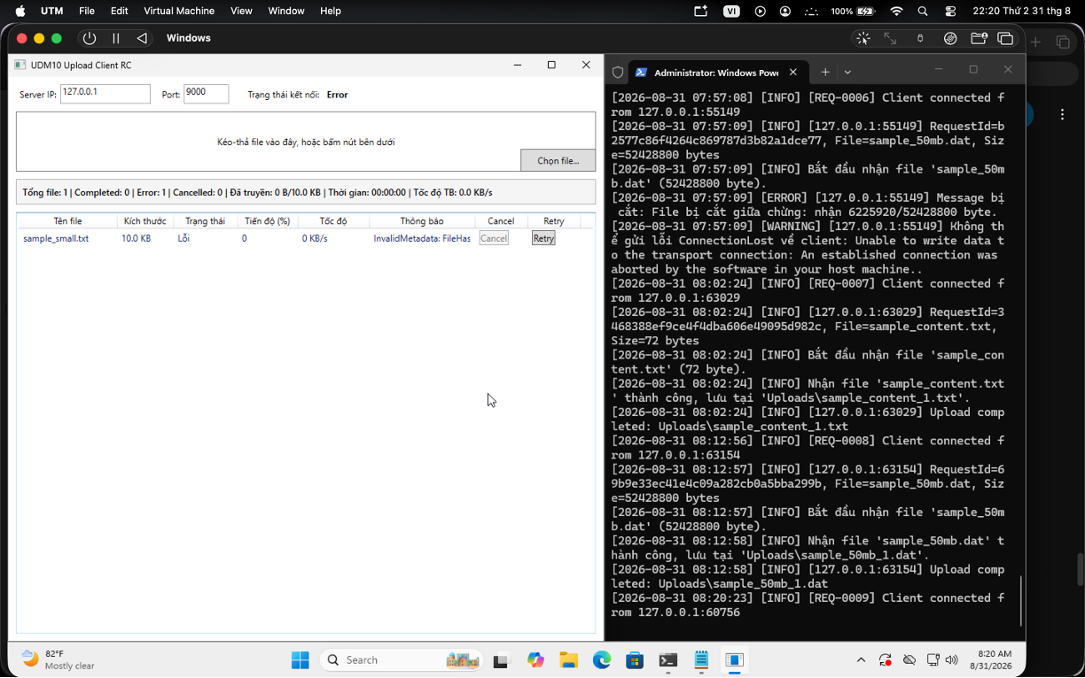 PASSED | Nhóm bổ sung ảnh/log sau
TC_L_011 | Tuần 2 - Storage và kiểm thử tích hợp (BS-W2-06) | Kiểm tra upload file trùng tên trong chức năng Storage và kiểm thử tích hợp. | Upload ba file cùng tên report.pdf nhưng khác nội dung. Kiểm tra tên lưu, phản hồi SavedFileName và từng file trên Server. | Không ghi đè file cũ; tên lưu lần lượt theo quy tắc report.pdf, report_1.pdf, report_2.pdf và Client hiển thị đúng tên thực tế. |  |  |  | PASSED | Nhóm bổ sung ảnh/log sau
TC_L_012 | Tuần 3 - Chunk transfer và integrity (L06) | Kiểm tra file lớn trong chức năng Chunk transfer và integrity. | Upload file lớn theo mức tải ghi trong ca kiểm thử. Ghi thời gian, MB/s, RAM và CPU trước, trong và sau khi chạy; lặp lại tối thiểu hai lần. | Upload hoàn tất, file mở được; RAM không tăng theo toàn bộ kích thước file; số liệu thời gian, throughput, CPU/RAM được ghi đầy đủ. |  |  |  | PASSED | Nhóm bổ sung ảnh/log sau
TC_L_013 | Tuần 3 - Chunk transfer và integrity (L07) | Kiểm tra số byte gửi nhận đúng trong chức năng Chunk transfer và integrity. | Upload file có kích thước biết trước; so sánh tổng byte Client gửi, Server nhận và size trên đĩa. Lặp lại bằng cách ngắt trước byte cuối. | Ba giá trị byte khớp khi thành công; file thiếu không được đổi từ .part thành file hoàn chỉnh. |  |  |  | PASSED | Nhóm bổ sung ảnh/log sau
TC_L_014 | Tuần 3 - Chunk transfer và integrity (L08) | Kiểm tra ngắt giữa upload trong chức năng Chunk transfer và integrity. | Đang upload file 100 MB thì đóng Client/rút kết nối hoặc dừng gửi dữ liệu quá thời gian timeout; sau đó kết nối lại bằng Client khác. | Phiên lỗi được đóng và cleanup; Server không dừng, tiếp tục accept Client mới; Client hiển thị Error/Disconnected phù hợp. |  |  |  | PASSED | Nhóm bổ sung ảnh/log sau
TC_L_015 | Tuần 3 - Chunk transfer và integrity (L09) | Kiểm tra checksum đúng trong chức năng Chunk transfer và integrity. | Tính SHA-256 file gốc, upload qua mạng, tính lại tại Server; lặp lại với một file bị sửa/thiếu byte bằng test client. | File đầy đủ có hash trùng; file thiếu hoặc sai hash không được báo Completed và được ghi nhận lỗi rõ ràng. |  |  |  |  PASSED | Nhóm bổ sung ảnh/log sau
TC_L_016 | Tuần 3 - Chunk transfer và integrity (L10) | Kiểm tra file thiếu hoặc checksum sai bị phát hiện trong chức năng Chunk transfer và integrity. | Tính SHA-256 file gốc, upload qua mạng, tính lại tại Server; lặp lại với một file bị sửa/thiếu byte bằng test client. | File đầy đủ có hash trùng; file thiếu hoặc sai hash không được báo Completed và được ghi nhận lỗi rõ ràng. |  |  |  | 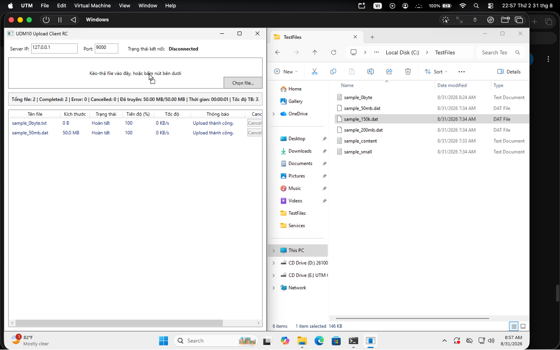 PASSED | Nhóm bổ sung ảnh/log sau
TC_L_017 | Tuần 3 - Storage recovery và integration (BS-W3-05) | Kiểm tra không xóa file Completed trong chức năng Storage recovery và integration. | Khởi động Server và Client từ bản build dùng cho Tuần 3. Chuẩn bị dữ liệu phù hợp, thực hiện tình huống “Không xóa file Completed”, theo dõi giao diện và lưu log liên quan. | Hệ thống xử lý đúng tình huống “Không xóa file Completed”; Client và Server không treo, không phát sinh lỗi ngoài dự kiến. |  |  |  | 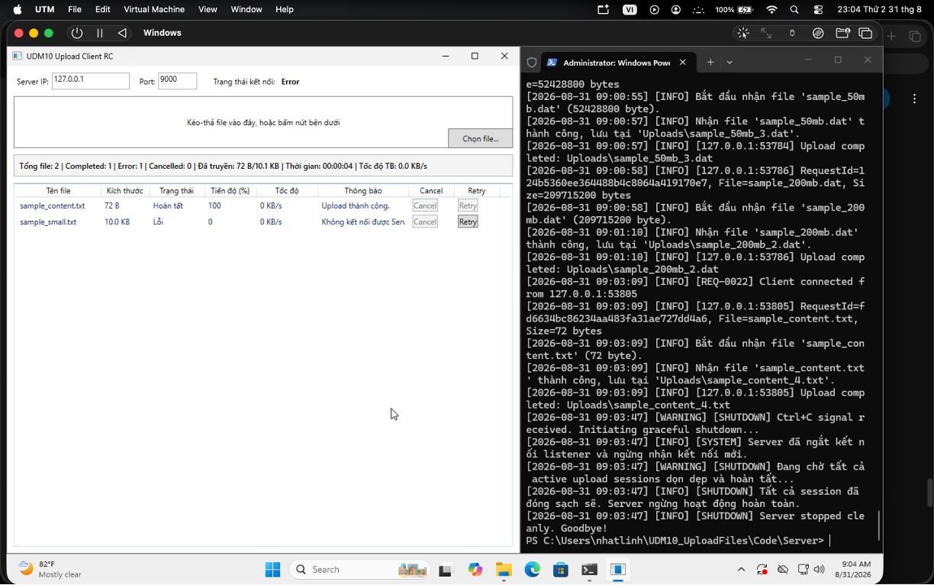 PASSED | Nhóm bổ sung ảnh/log sau
TC_L_018 | Tuần 3 - Storage recovery và integration (BS-W3-06) | Kiểm tra tên trùng vẫn được xử lý đúng trong chức năng Storage recovery và integration. | Upload ba file cùng tên report.pdf nhưng khác nội dung. Kiểm tra tên lưu, phản hồi SavedFileName và từng file trên Server. | Không ghi đè file cũ; tên lưu lần lượt theo quy tắc report.pdf, report_1.pdf, report_2.pdf và Client hiển thị đúng tên thực tế. |  |  |  | 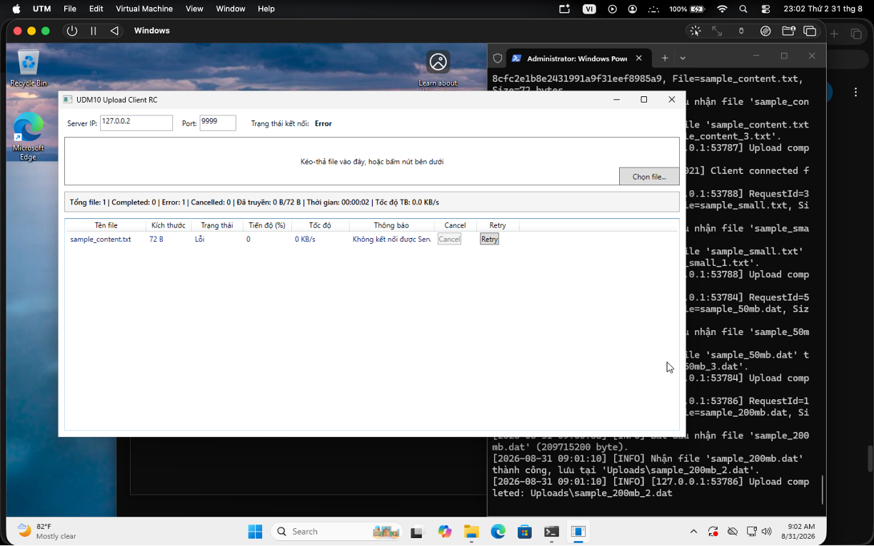 PASSED | Nhóm bổ sung ảnh/log sau
TC_L_019 | Tuần 4 - File integrity và performance (L11) | Kiểm tra đúng số byte trong chức năng File integrity và performance. | Upload file có kích thước biết trước; so sánh tổng byte Client gửi, Server nhận và size trên đĩa. Lặp lại bằng cách ngắt trước byte cuối. | Ba giá trị byte khớp khi thành công; file thiếu không được đổi từ .part thành file hoàn chỉnh. |  |  |  | 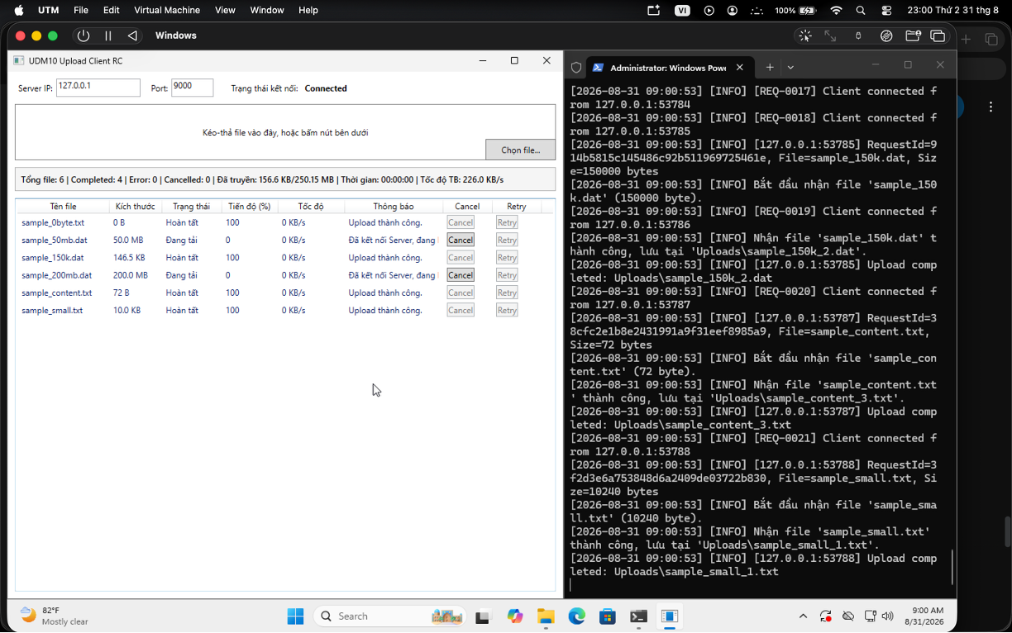 PASSED | Nhóm bổ sung ảnh/log sau
TC_L_020 | Tuần 4 - File integrity và performance (L12) | Kiểm tra file thiếu trong chức năng File integrity và performance. | Upload file có kích thước biết trước; so sánh tổng byte Client gửi, Server nhận và size trên đĩa. Lặp lại bằng cách ngắt trước byte cuối. | Ba giá trị byte khớp khi thành công; file thiếu không được đổi từ .part thành file hoàn chỉnh. |  |  |  | 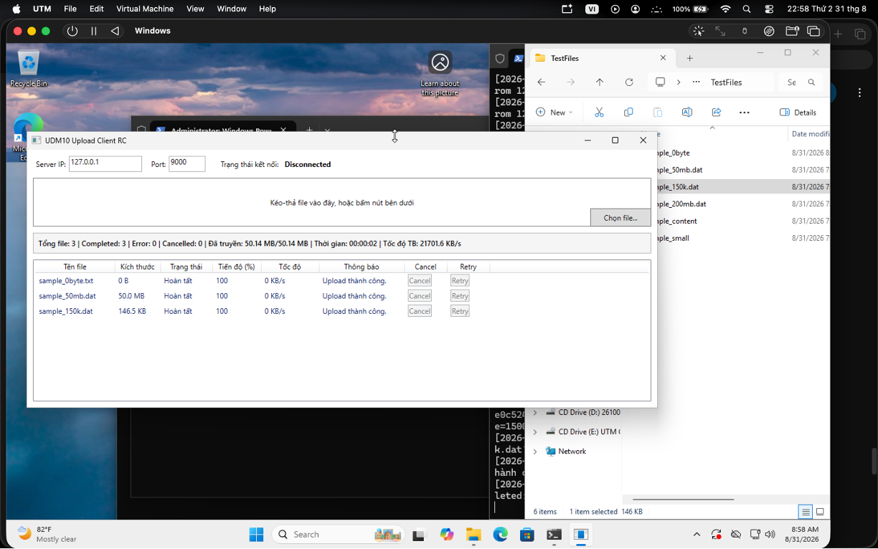 PASSED | Nhóm bổ sung ảnh/log sau
TC_L_021 | Tuần 4 - File integrity và performance (L13) | Kiểm tra file lớn trong chức năng File integrity và performance. | Upload file lớn theo mức tải ghi trong ca kiểm thử. Ghi thời gian, MB/s, RAM và CPU trước, trong và sau khi chạy; lặp lại tối thiểu hai lần. | Upload hoàn tất, file mở được; RAM không tăng theo toàn bộ kích thước file; số liệu thời gian, throughput, CPU/RAM được ghi đầy đủ. |  |  |  | PASSED | Nhóm bổ sung ảnh/log sau
TC_L_022 | Tuần 4 - File integrity và performance (L14) | Kiểm tra rAM ổn định trong chức năng File integrity và performance. | Upload file lớn theo mức tải ghi trong ca kiểm thử. Ghi thời gian, MB/s, RAM và CPU trước, trong và sau khi chạy; lặp lại tối thiểu hai lần. | Upload hoàn tất, file mở được; RAM không tăng theo toàn bộ kích thước file; số liệu thời gian, throughput, CPU/RAM được ghi đầy đủ. |  |  |  | 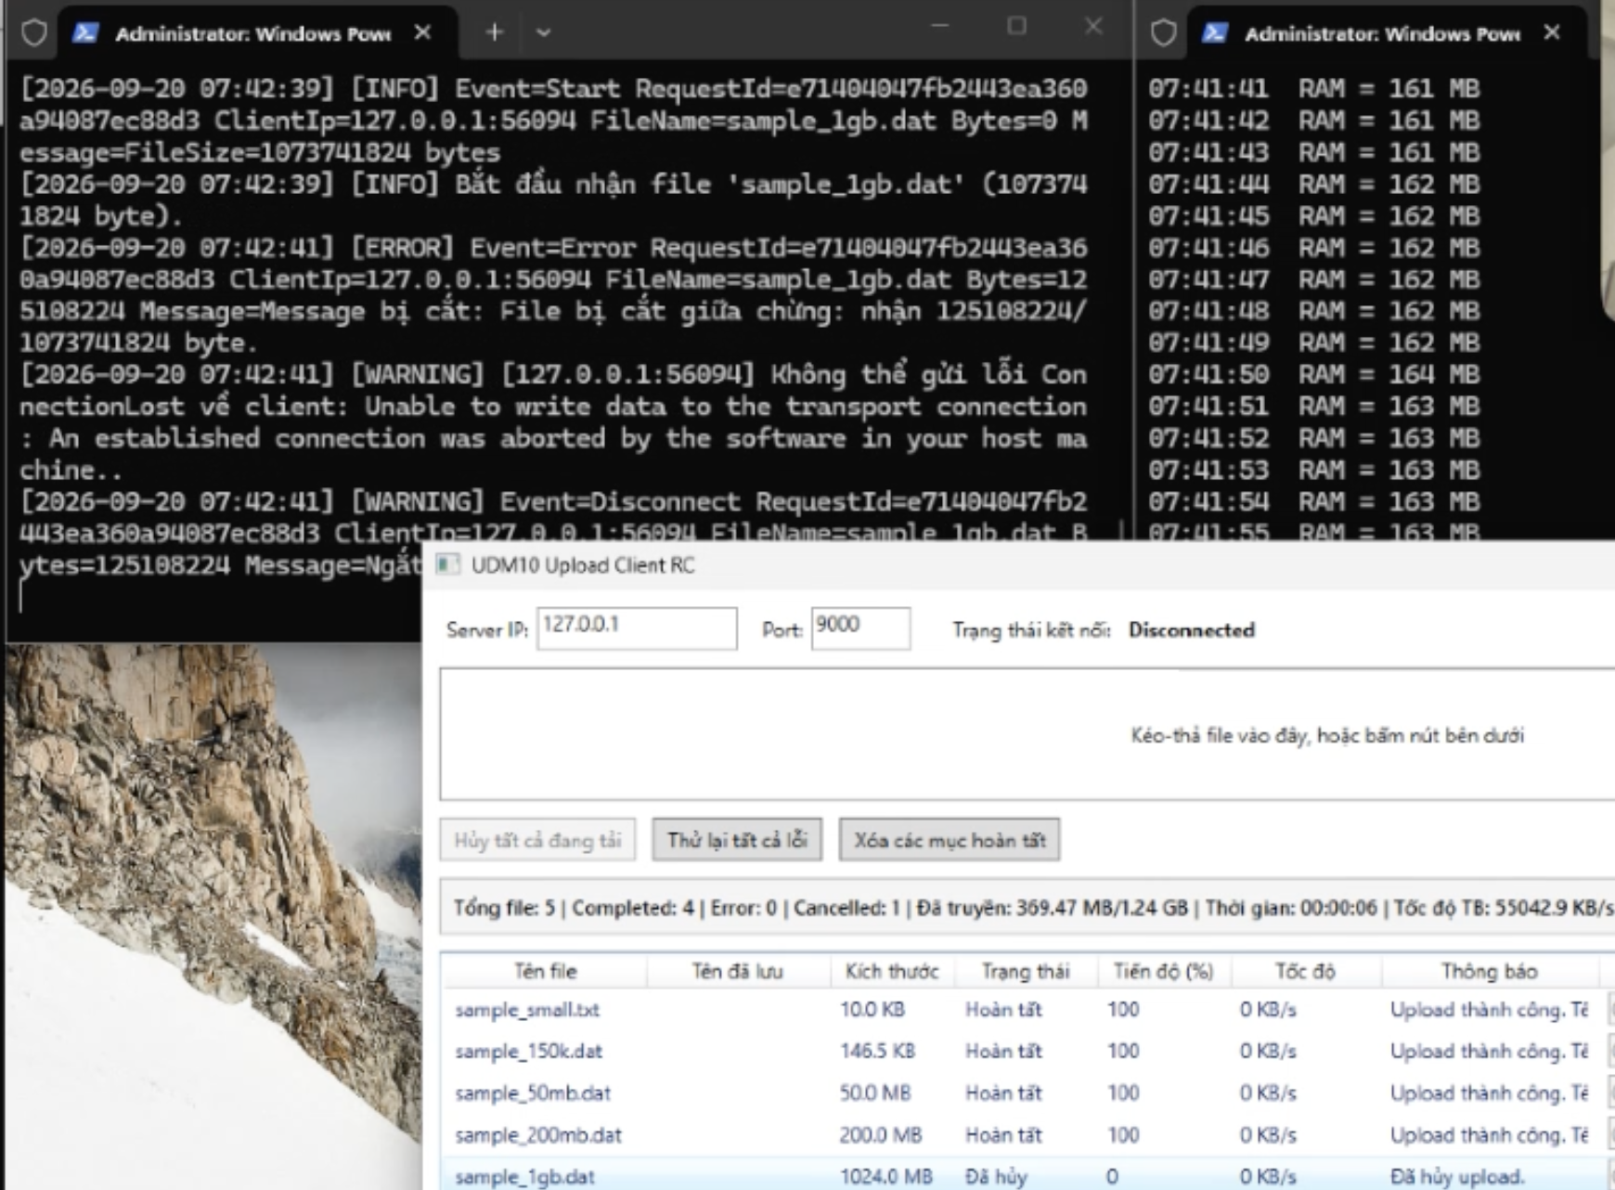 PASSED | Nhóm bổ sung ảnh/log sau
TC_L_023 | Tuần 4 - File integrity và performance (L15) | Kiểm tra throughput trong chức năng File integrity và performance. | Upload file lớn theo mức tải ghi trong ca kiểm thử. Ghi thời gian, MB/s, RAM và CPU trước, trong và sau khi chạy; lặp lại tối thiểu hai lần. | Upload hoàn tất, file mở được; RAM không tăng theo toàn bộ kích thước file; số liệu thời gian, throughput, CPU/RAM được ghi đầy đủ. |  |  |  | PASSED | Nhóm bổ sung ảnh/log sau
TC_L_024 | Tuần 4 - File integrity và performance (L16) | Kiểm tra benchmark mức 1 trong chức năng File integrity và performance. | Upload file lớn theo mức tải ghi trong ca kiểm thử. Ghi thời gian, MB/s, RAM và CPU trước, trong và sau khi chạy; lặp lại tối thiểu hai lần. | Upload hoàn tất, file mở được; RAM không tăng theo toàn bộ kích thước file; số liệu thời gian, throughput, CPU/RAM được ghi đầy đủ. |  |  |  | PASSED | Nhóm bổ sung ảnh/log sau
TC_L_025 | Tuần 4 - File integrity và performance (L17) | Kiểm tra benchmark mức 2 trong chức năng File integrity và performance. | Upload file lớn theo mức tải ghi trong ca kiểm thử. Ghi thời gian, MB/s, RAM và CPU trước, trong và sau khi chạy; lặp lại tối thiểu hai lần. | Upload hoàn tất, file mở được; RAM không tăng theo toàn bộ kích thước file; số liệu thời gian, throughput, CPU/RAM được ghi đầy đủ. |  |  |  | PASSED | Nhóm bổ sung ảnh/log sau
TC_L_026 | Tuần 4 - File integrity và performance (L18) | Kiểm tra cPU và RAM trong chức năng File integrity và performance. | Upload file lớn theo mức tải ghi trong ca kiểm thử. Ghi thời gian, MB/s, RAM và CPU trước, trong và sau khi chạy; lặp lại tối thiểu hai lần. | Upload hoàn tất, file mở được; RAM không tăng theo toàn bộ kích thước file; số liệu thời gian, throughput, CPU/RAM được ghi đầy đủ. |  |  |  | PASSED | Nhóm bổ sung ảnh/log sau
TC_L_027 | Tuần 4 - File integrity và performance (L19) | Kiểm tra file nhận mở được trong chức năng File integrity và performance. | Khởi động Server và Client từ bản build dùng cho Tuần 4. Chuẩn bị dữ liệu phù hợp, thực hiện tình huống “File nhận mở được”, theo dõi giao diện và lưu log liên quan. | Hệ thống xử lý đúng tình huống “File nhận mở được”; Client và Server không treo, không phát sinh lỗi ngoài dự kiến. |  |  |  | 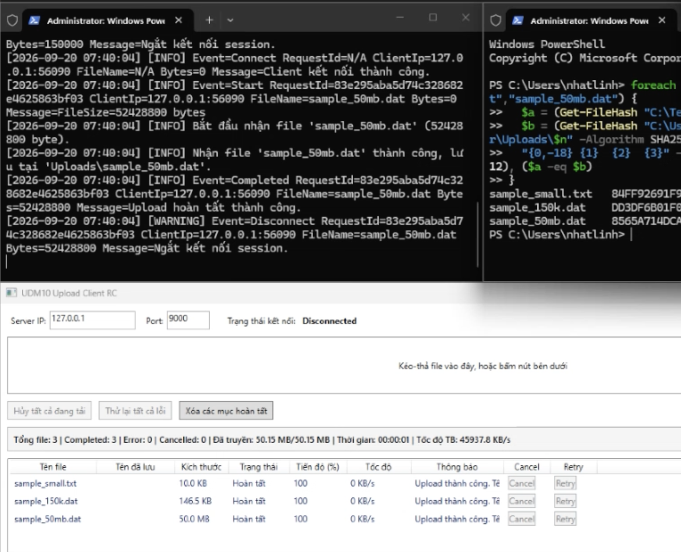 PASSED | Nhóm bổ sung ảnh/log sau
TC_L_028 | Tuần 4 - File integrity và performance (L20) | Kiểm tra integrity đúng khi có SHA-256 trong chức năng File integrity và performance. | Tính SHA-256 file gốc, upload qua mạng, tính lại tại Server; lặp lại với một file bị sửa/thiếu byte bằng test client. | File đầy đủ có hash trùng; file thiếu hoặc sai hash không được báo Completed và được ghi nhận lỗi rõ ràng. |  |  |  | PASSED | Nhóm bổ sung ảnh/log sau
TC_L_029 | Tuần 4 - Stress và regression (BS-W4-09) | Kiểm tra tên trùng _1 _2 _3 trong chức năng Stress và regression. | Upload ba file cùng tên report.pdf nhưng khác nội dung. Kiểm tra tên lưu, phản hồi SavedFileName và từng file trên Server. | Không ghi đè file cũ; tên lưu lần lượt theo quy tắc report.pdf, report_1.pdf, report_2.pdf và Client hiển thị đúng tên thực tế. |  |  |  | PASSED | Nhóm bổ sung ảnh/log sau
TC_L_030 | Tuần 4 - Stress và regression (BS-W4-10) | Kiểm tra 30 file x 20 MB trong chức năng Stress và regression. | Tạo tập file khác tên theo đúng số lượng của ca “30 file x 20 MB”, gồm file nhỏ và file 10–20 MB. Thêm tất cả vào hàng đợi rồi theo dõi số phiên đang chạy. | Không quá 3 file ở trạng thái Uploading; file chờ tự chạy khi có slot; không mất file, không upload trùng và thống kê cuối khớp số lượng. |  |  |  | PASSED | Nhóm bổ sung ảnh/log sau
TC_L_031 | Tuần 5 - Xóa mục hoàn tất và đồng bộ thống kê (W5-L01) | Kiểm tra xóa mục Completed khỏi danh sách trong chức năng Xóa mục hoàn tất và đồng bộ thống kê. | Khởi động Server và Client từ bản build dùng cho Tuần 5. Chuẩn bị dữ liệu phù hợp, thực hiện tình huống “Xóa mục Completed khỏi danh sách”, theo dõi giao diện và lưu log liên quan. | Hệ thống xử lý đúng tình huống “Xóa mục Completed khỏi danh sách”; Client và Server không treo, không phát sinh lỗi ngoài dự kiến. |  |  |  | PASSED | Nhóm bổ sung ảnh/log sau
TC_L_032 | Tuần 5 - Xóa mục hoàn tất và đồng bộ thống kê (W5-L02) | Kiểm tra xóa lịch sử không xóa file Server trong chức năng Xóa mục hoàn tất và đồng bộ thống kê. | Khởi động Server và Client từ bản build dùng cho Tuần 5. Chuẩn bị dữ liệu phù hợp, thực hiện tình huống “Xóa lịch sử không xóa file Server”, theo dõi giao diện và lưu log liên quan. | Hệ thống xử lý đúng tình huống “Xóa lịch sử không xóa file Server”; Client và Server không treo, không phát sinh lỗi ngoài dự kiến. |  |  |  | PASSED | Nhóm bổ sung ảnh/log sau
TC_L_033 | Tuần 5 - Xóa mục hoàn tất và đồng bộ thống kê (W5-L03) | Kiểm tra xóa Completed không ảnh hưởng file đang chạy trong chức năng Xóa mục hoàn tất và đồng bộ thống kê. | Khởi động Server và Client từ bản build dùng cho Tuần 5. Chuẩn bị dữ liệu phù hợp, thực hiện tình huống “Xóa Completed không ảnh hưởng file đang chạy”, theo dõi giao diện và lưu log liên quan. | Hệ thống xử lý đúng tình huống “Xóa Completed không ảnh hưởng file đang chạy”; Client và Server không treo, không phát sinh lỗi ngoài dự kiến. |  |  |  |  PASSED | Nhóm bổ sung ảnh/log sau
TC_L_034 | Tuần 5 - Xóa mục hoàn tất và đồng bộ thống kê (W5-L04) | Kiểm tra thống kê được tính lại sau khi xóa trong chức năng Xóa mục hoàn tất và đồng bộ thống kê. | Chạy một phiên gồm Completed, Error và Cancelled; ghi số file/byte/thời gian thực tế, sau đó xóa mục Completed trên giao diện. | Tổng file, Completed, Error, Cancelled, byte, thời gian và tốc độ được tính lại đúng; file thật trên Server vẫn còn. |  |  |  | PASSED | Nhóm bổ sung ảnh/log sau
TC_L_035 | Tuần 5 - Xóa mục hoàn tất và đồng bộ thống kê (W5-L05) | Kiểm tra size và hash vẫn đúng sau thao tác xóa trong chức năng Xóa mục hoàn tất và đồng bộ thống kê. | Tính SHA-256 file gốc, upload qua mạng, tính lại tại Server; lặp lại với một file bị sửa/thiếu byte bằng test client. | File đầy đủ có hash trùng; file thiếu hoặc sai hash không được báo Completed và được ghi nhận lỗi rõ ràng. |  |  |  |  PASSED | Nhóm bổ sung ảnh/log sau

